Xem danh sách văn bản đến
Project Name | XÂY DỰNG HỆ THỐNG QUẢN LÝ VÀ KIỂM DUYỆT VĂN BẢN TÍCH HỢP CHỮ KÝ SỐ VỚI THUẬT TOÁN RSA
Module Code | Xem văn bản đến
 | Hoàn thành | Lỗi | Chưa kiểm tra | Bị chặn | Tổng lần kiểm tra
Round 1 | 21 | 0 | 0 | 0 | 21
Round 2 | 21 | 0 | 0 | 0 | 21
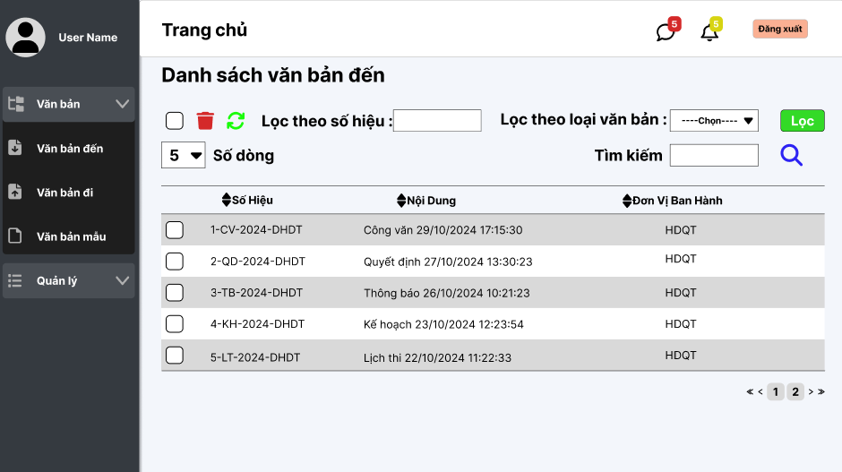

Test Case ID | Mô tả | Quy trình | Điều kiện tiên quyết | Kết quả mong đợi | Kết quả thực tế | Kết quả |  |  |  |  |  | Chú thích
 |  |  |  |  |  | Vòng 1 |  |  | Vòng 2
 |  |  |  |  |  | Trạng thái | Ngày kiểm tra | Người kiểm tra | Trạng thái | Ngày kiểm tra | Người kiểm tra
GUI_SHOW Xem văn bản đến
GUI - XVBD01 | [Tin nhắn, Thống báo] IconButton |  | Đăng nhập thành công vào hệ thống | - Text: Black - Status: Enable | - Text: Black - Status: Enable | Passed | 14/11/2024 | Mạnh | Passed | 22/11/2024 | Mạnh
GUI - XVBD02 | [Đăng xuất] Button |  | Đăng nhập thành công vào hệ thống | - Text: Black - Status: Enable | - Text: Black - Status: Enable | Passed | 14/11/2024 | Mạnh | Passed | 22/11/2024 | Mạnh
GUI - XVBD03 | [Chọn tất cả] Checkbox |  | Đăng nhập thành công vào hệ thống | -Text color : Black -Status : Enable -Background : Success | -Text color : Black -Status : Enable -Background : Success | Passed | 14/11/2024 | Mạnh | Passed | 22/11/2024 | Mạnh
GUI - XVBD04 | [Xóa] IconButton |  | Đăng nhập thành công vào hệ thống | -Text color : Light -Status : Enable -Background : danger | -Text color : Light -Status : Enable -Background : danger | Passed | 14/11/2024 | Mạnh | Passed | 22/11/2024 | Mạnh
GUI - XVBD05 | [Reload] IconButton |  | Đăng nhập thành công vào hệ thống | -Text color : Black -Status : Enable -Background : Success | -Text color : Black -Status : Enable -Background : Success | Passed | 14/11/2024 | Mạnh | Passed | 22/11/2024 | Mạnh
GUI - XVBD06 | [Lọc theo số hiệu] TextBox |  | Đăng nhập thành công vào hệ thống | - Text: Black - Status: Enable | - Text: Black - Status: Enable | Passed | 14/11/2024 | Mạnh | Passed | 22/11/2024 | Mạnh
GUI - XVBD07 | [Tìm kiếm] TextBox |  | Đăng nhập thành công vào hệ thống | - Text: Black - Status: Enable | - Text: Black - Status: Enable | Passed | 14/11/2024 | Mạnh | Passed | 22/11/2024 | Mạnh
GUI - XVBD08 | [Tìm Kiếm] IconButton |  | Đăng nhập thành công vào hệ thống | - Text: Black - Status: Enable | - Text: Black - Status: Enable | Passed | 14/11/2024 | Mạnh | Passed | 22/11/2024 | Mạnh
GUI - XVBD09 | [Số hiệu, Nội Dung, Đơn Vị Ban Hành] Data Table |  | Đăng nhập thành công vào hệ thống | - Text: Black - Status: Enable | - Text: Black - Status: Enable | Passed | 14/11/2024 | Mạnh | Passed | 22/11/2024 | Mạnh
GUI - XVBD10 | [Lọc theo loại văn bản]DropdownList |  | Đăng nhập thành công vào hệ thống | - Text: Black - Status: Enable | - Text: Black - Status: Enable | Passed | 14/11/2024 | Mạnh | Passed | 22/11/2024 | Mạnh
GUI - XVBD11 | [Lọc]Button |  | Đăng nhập thành công vào hệ thống | - Text: Black - Status: Enable - Background : Success | - Text: Black - Status: Enable - Background : Success | Passed | 14/11/2024 | Mạnh | Passed | 22/11/2024 | Mạnh
FUNCTION_SHOW Xem văn bản đến
FUNC-XVBD01 | Xác thực trang văn bản đến đang hiển thị | 1. Truy cập vào trang web | Đăng nhập thành công vào hệ thống | Hiển thị trang văn bản đến gồm có: - Checkbox "Chọn tất cả" - IconButton "Xoá" - IconButton "Làm mới" - Trường "Lọc theo số hiệu" - Dropdown Menu "Lọc theo loại văn bản" - Trường "Tìm Kiếm" - IconButton "Tìm kiếm" - IconButton "Lọc" - DataTable "Danh sách văn bản đi" | Hiển thị trang văn bản đến gồm có: - Checkbox "Chọn tất cả" - IconButton "Xoá" - IconButton "Làm mới" - Trường "Lọc theo số hiệu" - Dropdown Menu "Lọc theo loại văn bản" - Trường "Tìm Kiếm" - IconButton "Tìm kiếm" - IconButton "Lọc" - DataTable "Danh sách văn bản đi" | Passed | 14/11/2024 | Mạnh | Passed | 22/11/2024 | Mạnh
FUNC-XVBD02 | Không nhập gì vào ô tìm kiếm | 1. Khởi động trang web. 2. Hiển thị trang chủ. 3.Chọn văn bản đến 4. Nhấn vào Button "Search" | Đăng nhập thành công vào hệ thống | Hiển thị thông báo:"Nhập thông tin văn bản cần tìm" | Hiển thị thông báo:"Nhập thông tin văn bản cần tìm" | Passed | 14/11/2024 | Mạnh | Passed | 22/11/2024 | Mạnh
FUNC-XVBD03 | Nhập văn bản đến không tồn tại trong danh sách văn bản đến vào ô tìm kiếm | 1. Khởi động trang web. 2. Hiển thị trang chủ. 3.Chọn văn bản đến 4. Nhập văn bản bất kì không tồn tại trong hệ thống 5.Nhấn vào Buttonr "Search" | Đăng nhập thành công vào hệ thống | Hiển thị thông báo:"Không tìm thấy văn bản phù hợp!" | Hiển thị thông báo:"Không tìm thấy văn bản phù hợp!" | Passed | 14/11/2024 | Mạnh | Passed | 22/11/2024 | Mạnh
FUNC-XVBD04 | Nhập văn bản đến tồn tại trong danh sách văn bản đến vào ô tìm kiếm | 1. Khởi động trang web. 2. Hiển thị trang chủ. 3.Chọn văn bản đến 4. Nhập văn bản bất kì tồn tại trong hệ thống 5.Nhấn vào Buttonr "Search" | Đăng nhập thành công vào hệ thống | Hiện thị tất cả danh sách về văn bản tìm kiếm và các văn bản, thông tin liên quan | Hiện thị tất cả thông tin về văn bản tìm kiếm và các văn bản, thông tin liên quan | Passed | 14/11/2024 | Mạnh | Passed | 22/11/2024 | Mạnh
FUNC-XVBD05 | Không nhập gì vào ô lọc theo số hiệu hoặc không chọn loại văn bản | 1. Khởi động trang web. 2. Hiển thị trang chủ. 3.Chọn văn bản đến 4. Nhấn vào Button "Lọc" | Đăng nhập thành công vào hệ thống | Hiển thị thông báo:"Nhập thông tin văn bản cần tìm" | Hiển thị thông báo:"Nhập thông tin văn bản cần tìm" | Passed | 14/11/2024 | Mạnh | Passed | 22/11/2024 | Mạnh
FUNC-XVBD06 | Nhập văn bản đến không tồn tại trong danh sách văn bản đến vào ô lọc theo số hiệu | 1. Khởi động trang web. 2. Hiển thị trang chủ. 3.Chọn văn bản đến 4. Nhập văn bản bất kì không tồn tại trong hệ thống 5.Nhấn vào Buttonr "Lọc" | Đăng nhập thành công vào hệ thống | Hiển thị thông báo:"Không tìm thấy văn bản phù hợp!" | Hiển thị thông báo:"Không tìm thấy văn bản phù hợp!" | Passed | 14/11/2024 | Mạnh | Passed | 22/11/2024 | Mạnh
FUNC-XVBD07 | Nhập văn bản đến tồn tại trong danh sách văn bản đến vào ô lọc theo số hiệu hoặc chọn loại văn bản | 1. Khởi động trang web. 2. Hiển thị trang chủ. 3.Chọn văn bản đến 4. Nhập văn bản bất kì tồn tại trong hệ thống 5.Nhấn vào Buttonr "Lọc" | Đăng nhập thành công vào hệ thống | Hiện thị tất cả danh sách về văn bản tìm kiếm và các văn bản, thông tin liên quan | Hiện thị tất cả thông tin về văn bản tìm kiếm và các văn bản, thông tin liên quan | Passed | 14/11/2024 | Mạnh | Passed | 22/11/2024 | Mạnh
FUNC-XVBD08 | Kiểm tra nút xóa văn bản đến thành công | 1. Khởi động trang web. 2. Hiển thị trang chủ. 3.Chọn văn bản đến 4. Tích vào văn bản đến cần xóa 5.Nhấn nút xóa | Đăng nhập thành công vào hệ thống | Xóa văn bản đến trong danh sách văn bản đến | Xóa văn bản đến trong danh sách văn bản đến | Passed | 14/11/2024 | Mạnh | Passed | 22/11/2024 | Mạnh
FUNC-XVBD09 | Kiểm tra nút xóa văn bản đến thất bại | 1. Khởi động trang web. 2. Hiển thị trang chủ. 3.Chọn văn bản đến 4. Tích vào văn bản đến cần xóa 5.Nhấn nút xóa | Đăng nhập thành công vào hệ thống | Không xóa văn bản đến trong danh sách văn bản đến | Không xóa văn bản đến trong danh sách văn bản đến | Passed | 14/11/2024 | Mạnh | Passed | 22/11/2024 | Mạnh
FUNC-XVBD10 | Kiểm tra nút xóa và xóa tất cả văn bản đến thành công | 1. Khởi động trang web. 2. Hiển thị trang chủ. 3.Chọn văn bản đến 4. Tích vào ô chọn tất cả văn bản đến 5.Nhấn nút xóa | Đăng nhập thành công vào hệ thống | Xóa tất cả danh sách văn bản đến | Xóa tất cả danh sách văn bản đến | Passed | 14/11/2024 | Mạnh | Passed | 22/11/2024 | Mạnh

Xem chi tiết văn bản đến
Project Name | XÂY DỰNG HỆ THỐNG QUẢN LÝ VÀ KIỂM DUYỆT VĂN BẢN TÍCH HỢP CHỮ KÝ SỐ VỚI THUẬT TOÁN RSA
Module Code | Xem chi tiết văn bản đến
 | Hoàn thành | Lỗi | Chưa kiểm tra | Bị chặn | Tổng lần kiểm tra
Round 1 | 16 | 0 | 0 | 0 | 16
Round 2 | 16 | 0 | 0 | 0 | 16
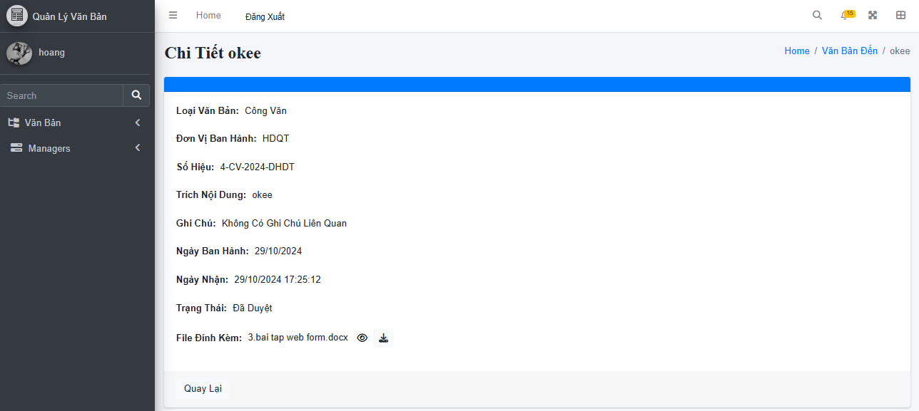

Test Case ID | Mô tả | Quy trình | Điều kiện tiên quyết | Kết quả mong đợi | Kết quả thực tế | Kết quả |  |  |  |  |  | Chú thích
 |  |  |  |  |  | Vòng 1 |  |  | Vòng 2
 |  |  |  |  |  | Trạng thái | Ngày kiểm tra | Người kiểm tra | Trạng thái | Ngày kiểm tra | Người kiểm tra
GUI_SHOW Xem chi tiết văn bản đến
GUI-XCTVBD01 | Kiểm tra tiêu đề giao diện |  | Đăng nhập thành công vào hệ thống | Hiển thị tiêu đề "Chi Tiết Văn Bản" rõ ràng, đúng căn chỉnh | Hiển thị tiêu đề "Chi Tiết Văn Bản" rõ ràng, đúng căn chỉnh | Passed | 14/11/2024 | Mạnh | Passed | 22/11/2024 | Mạnh
GUI-XCTVBD02 | Kiểm tra menu "Chi Tiết Văn Bản" |  | Đăng nhập thành công vào hệ thống | Menu tồn tại, Label: "Chi Tiết Văn Bản"; trạng thái Enable | Menu tồn tại, Label: "Chi Tiết Văn Bản"; trạng thái Enable | Passed | 14/11/2024 | Mạnh | Passed | 22/11/2024 | Mạnh
GUI-XCTVBD03 | [Loại Văn Bản] Label |  | Đăng nhập thành công vào hệ thống | - Text: Black - Status: Enable | - Text: Black - Status: Enable | Passed | 14/11/2024 | Mạnh | Passed | 22/11/2024 | Mạnh
GUI-XCTVBD04 | [Đơn Vị Ban Hành] Label |  | Đăng nhập thành công vào hệ thống | - Text: Black - Status: Enable | - Text: Black - Status: Enable | Passed | 14/11/2024 | Mạnh | Passed | 22/11/2024 | Mạnh
GUI-XCTVBD05 | [Số Hiệu] Label |  | Đăng nhập thành công vào hệ thống | - Text: Black - Status: Enable | - Text: Black - Status: Enable | Passed | 14/11/2024 | Mạnh | Passed | 22/11/2024 | Mạnh
GUI-XCTVBD06 | [Trích Yếu Nội Dung] Label |  | Đăng nhập thành công vào hệ thống | - Text: Black - Status: Enable | - Text: Black - Status: Enable | Passed | 14/11/2024 | Mạnh | Passed | 22/11/2024 | Mạnh
GUI-XCTVBD07 | [Ghi Chú] Label |  | Đăng nhập thành công vào hệ thống | - Text: Black - Status: Enable | - Text: Black - Status: Enable | Passed | 14/11/2024 | Mạnh | Passed | 22/11/2024 | Mạnh
GUI-XCTVBD08 | [Ngày Ban Hành] Label |  | Đăng nhập thành công vào hệ thống | - Text: Black - Status: Enable | - Text: Black - Status: Enable | Passed | 14/11/2024 | Mạnh | Passed | 22/11/2024 | Mạnh
GUI-XCTVBD09 | [Ngày Nhận] Label |  | Đăng nhập thành công vào hệ thống | - Text: Black - Status: Enable | - Text: Black - Status: Enable | Passed | 14/11/2024 | Mạnh | Passed | 22/11/2024 | Mạnh
GUI-XCTVBD10 | [Trạng Thái] Label |  | Đăng nhập thành công vào hệ thống | - Text: Black - Status: Enable | - Text: Black - Status: Enable | Passed | 14/11/2024 | Mạnh | Passed | 22/11/2024 | Mạnh
GUI-XCTVBD11 | [File Đính Kèm] Label |  | Đăng nhập thành công vào hệ thống | Hiển thị tên file đính kèm đúng (ví dụ: "tên file đính kèm.docx") | Hiển thị tên file đính kèm đúng (ví dụ: "tên file đính kèm.docx") | Passed | 14/11/2024 | Mạnh | Passed | 22/11/2024 | Mạnh
GUI-XCTVBD12 | [Quay lại] Button |  | Đăng nhập thành công vào hệ thống | - Text: White - Status: Enable | - Text: White - Status: Enable | Passed | 14/11/2024 | Mạnh | Passed | 22/11/2024 | Mạnh
FUNCTION_SHOW Xem chi tiết văn bản đi
FUNC-XCTVBD01 | Kiểm tra thông tin chi tiết văn bản từ hệ thống | 1. Khởi động trang web. 2. Hiển thị trang chủ. 3.Chọn văn bản đến 4. Click văn bản đến cần xem chi tiết | Văn bản tồn tại trong hệ thống | Hệ thống trả về thông tin đầy đủ: Loại Văn Bản, Đơn Vị Ban Hành, Số Hiệu, v.v. | Hệ thống trả về thông tin đầy đủ: Loại Văn Bản, Đơn Vị Ban Hành, Số Hiệu, v.v. | Passed | 14/11/2024 | Mạnh | Passed | 22/11/2024 | Mạnh
FUNC-XCTVBD02 | Kiểm tra icon xem nhanh thành công | 1. Khởi động trang web. 2. Hiển thị trang chủ. 3.Chọn văn bản đến 4. Click văn bản đến cần xem chi tiết 5.Click vào icon mắt | Văn bản tồn tại trong hệ thống | Xem nhanh được thông tin văn bản. | Xem nhanh được thông tin văn bản. | Passed | 14/11/2024 | Mạnh | Passed | 22/11/2024 | Mạnh
FUNC-XCTVBD03 | Kiểm tra icon xem nhanh thất bại | 1. Khởi động trang web. 2. Hiển thị trang chủ. 3.Chọn văn bản đến 4. Click văn bản đến cần xem chi tiết 5.Click vào icon mắt | Văn bản tồn tại trong hệ thống | Không xem được thông tin văn bản. | Không xem được thông tin văn bản. | Passed | 14/11/2024 | Mạnh | Passed | 22/11/2024 | Mạnh
FUNC-XCTVBD04 | [Quay lại] Button | Nhấn vào nút Quay lại. | Đang ở giao diện Xem Chi Tiết Văn Bản. | Khi nhấn, giao diện chuyển về danh sách văn bản trước đó. | Khi nhấn, giao diện chuyển về danh sách văn bản trước đó. | Passed | 14/11/2024 | Mạnh | Passed | 22/11/2024 | Mạnh

Xem danh sách văn bản đi
Project Name | XÂY DỰNG HỆ THỐNG QUẢN LÝ VÀ KIỂM DUYỆT VĂN BẢN TÍCH HỢP CHỮ KÝ SỐ VỚI THUẬT TOÁN RSA
Module Code | Xem văn bản đi
 | Hoàn thành | Lỗi | Chưa kiểm tra | Bị chặn | Tổng lần kiểm tra
Round 1 | 20 | 0 | 0 | 0 | 20
Round 2 | 13 | 0 | 0 | 0 | 13
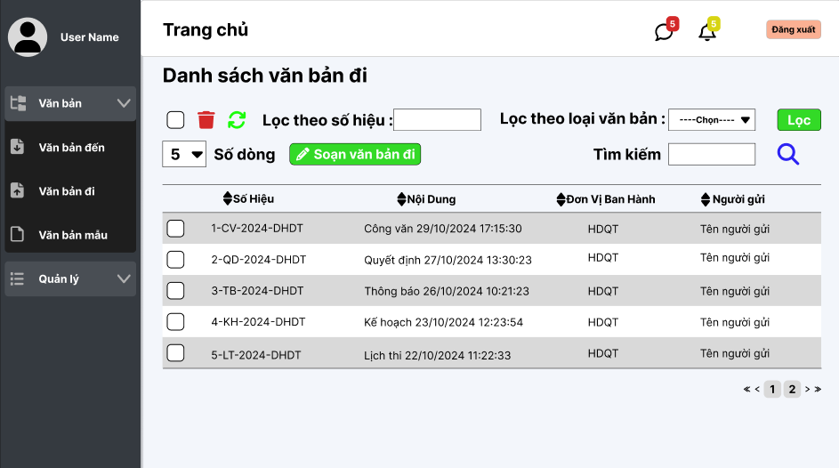

Test Case ID | Mô tả | Quy trình | Điều kiện tiên quyết | Kết quả mong đợi | Kết quả thực tế | Kết quả |  |  |  |  |  | Chú thích
 |  |  |  |  |  | Vòng 1 |  |  | Vòng 2
 |  |  |  |  |  | Trạng thái | Ngày kiểm tra | Người kiểm tra | Trạng thái | Ngày kiểm tra | Người kiểm tra
GUI_SHOW Xem văn bản đi
GUI - XVBD01 | [Tin nhắn, Thống báo] IconButton |  | Đăng nhập thành công vào hệ thống | - Text: Black - Status: Enable | - Text: Black - Status: Enable | Passed | 14/11/2024 | Phương | Passed | 22/11/2024 | Phương
GUI - XVBD02 | [Đăng xuất] Button |  | Đăng nhập thành công vào hệ thống | - Text: Black - Status: Enable | - Text: Black - Status: Enable | Passed | 14/11/2024 | Phương | Passed | 22/11/2024 | Phương
GUI - XVBD03 | [Chọn tất cả] Checkbox |  | Đăng nhập thành công vào hệ thống | -Text color : Black -Status : Enable -Background : Success | - Text: Black - Status: Enable | Passed | 14/11/2024 | Phương | Passed | 22/11/2024 | Phương
GUI - XVBD04 | [Xóa] IconButton |  | Đăng nhập thành công vào hệ thống | -Text color : Light -Status : Enable -Background : danger | - Text: Black - Status: Enable | Passed | 14/11/2024 | Phương | Passed | 22/11/2024 | Phương
GUI - XVBD05 | [Reload] IconButton |  | Đăng nhập thành công vào hệ thống | -Text color : Black -Status : Enable -Background : Success | - Text: Black - Status: Enable | Passed | 14/11/2024 | Phương | Passed | 22/11/2024 | Phương
GUI - XVBD06 | [Lọc theo số hiệu] TextBox |  | Đăng nhập thành công vào hệ thống | - Text: Black - Status: Enable | - Text: Black - Status: Enable | Passed | 14/11/2024 | Phương | Passed | 22/11/2024 | Phương
GUI - XVBD07 | [Lọc theo loại văn bản] DropdownList |  | Đăng nhập thành công vào hệ thống | - Text: Black - Status: Enable | - Text: Black - Status: Enable | Passed | 14/11/2024 | Phương | Passed | 22/11/2024 | Phương
GUI - XVBD08 | [Lọc] Button |  | Đăng nhập thành công vào hệ thống | - Text: White - Status: Enable | - Text: White - Status: Enable | Passed | 14/11/2024 | Phương | Passed | 22/11/2024 | Phương
GUI - XVBD09 | [Soạn Văn Bản Đi] Button |  | Đăng nhập thành công vào hệ thống | - Text: White - Status: Enable | - Text: White - Status: Enable | Passed | 14/11/2024 | Phương | Passed | 22/11/2024 | Phương
GUI - XVBD10 | [Tìm kiếm] TextBox |  | Đăng nhập thành công vào hệ thống | - Text: Black - Status: Enable | - Text: Black - Status: Enable | Passed | 14/11/2024 | Phương | Passed | 22/11/2024 | Phương
GUI - XVBD11 | [Tìm Kiếm] IconButton |  | Đăng nhập thành công vào hệ thống | - Text: Black - Status: Enable | - Text: Black - Status: Enable | Passed | 14/11/2024 | Phương | Passed | 22/11/2024 | Phương
GUI - XVBD12 | [Số hiệu, Nội Dung, Đơn Vị Ban Hành, Người gửi] Data Table |  | Đăng nhập thành công vào hệ thống | - Text: Black - Status: Enable | - Text: Black - Status: Enable | Passed | 14/11/2024 | Phương | Passed | 22/11/2024 | Phương
FUNCTION_SHOW Xem văn bản đi
FUNC-XVBD01 | Xác thực trang văn bản đến đang hiển thị | 1. Truy cập vào trang web | Đăng nhập thành công vào hệ thống | Hiển thị trang văn bản đến gồm có: - Checkbox "Chọn tất cả" - IconButton "Xoá" - IconButton "Làm mới" - Trường "Lọc theo số hiệu" - Dropdown Menu "Lọc theo loại văn bản" - Button "Soạn văn bản đi" - Trường "Tìm Kiếm" - IconButton "Tìm kiếm" - DataTable "Danh sách văn bản đi" | Hiển thị trang văn bản đến gồm có: - Checkbox "Chọn tất cả" - IconButton "Xoá" - IconButton "Làm mới" - Trường "Lọc theo số hiệu" - Dropdown Menu "Lọc theo loại văn bản" - Button "Soạn văn bản đi" - Trường "Tìm Kiếm" - IconButton "Tìm kiếm" - DataTable "Danh sách văn bản đi" | Passed | 14/11/2024 | Phương | Passed | 22/11/2024 | Phương
FUNC-XVBD02 | Kiểm tra nút Xoá thành công | 1. Khởi động trang web. 2. Hiển thị trang chủ. 3. Nhấn vào "Văn bản" 4. Nhấn vào "Văn bản đi" 5. Chọn văn bản cần xoá 6. Nhấn vào nút "Xóa" | Đăng nhập thành công vào hệ thống | Xóa một văn bản đi trong danh sách văn bản đi | Xóa một văn bản đi trong danh sách văn bản đi | Passed | 14/11/2024 | Phương
FUNC-XVBD03 | Kiểm tra nút Xoá không thành công | 1. Khởi động trang web. 2. Hiển thị trang chủ. 3. Nhấn vào "Văn bản" 4. Nhấn vào "Văn bản đi" 5. Chọn văn bản cần xoá 6. Nhấn vào nút "Xóa" | Đăng nhập thành công vào hệ thống | Không xóa văn bản đi trong danh sách văn bản đi | Không xóa văn bản đi trong danh sách văn bản đi | Passed | 14/11/2024 | Phương
FUNC-XVBD04 | Kiểm tra nút Làm mới thành công | 1. Khởi động trang web. 2. Hiển thị trang chủ. 3. Nhấn vào "Văn bản" 4. Nhấn vào "Văn bản đi" 5. Nhấn vào nút "Làm mới" | Đăng nhập thành công vào hệ thống | Danh sách văn bản đi sẽ được cập nhật | Danh sách văn bản đi sẽ được cập nhật | Passed | 14/11/2024 | Phương
FUNC-XVBD04 | Kiểm tra nút Làm mới không thành công | 1. Khởi động trang web. 2. Hiển thị trang chủ. 3. Nhấn vào "Văn bản" 4. Nhấn vào "Văn bản đi" 5. Nhấn vào nút "Làm mới" | Đăng nhập thành công vào hệ thống | Danh sách văn bản đi không được cập nhật | Danh sách văn bản đi không được cập nhật | Passed | 14/11/2024 | Phương
FUNC-XVBD05 | Kiểm tra nút Lọc văn bản thành công | 1. Khởi động trang web. 2. Hiển thị trang chủ. 3. Nhấn vào "Văn bản" 4. Nhấn vào "Văn bản đi" 5. Chọn loại văn bản cần lọc 6. Nhấn nút "Lọc" | Đăng nhập thành công vào hệ thống | Hiển thị danh sách loại văn bản theo loại đã chọn | Hiển thị danh sách loại văn bản theo loại đã chọn | Passed | 14/11/2024 | Phương
FUNC-XVBD06 | Kiểm tra nút Soạn văn bản đi thành công | 1. Khởi động trang web. 2. Hiển thị trang chủ. 3. Nhấn vào "Văn bản" 4. Nhấn vào "Văn bản đi" 5. Nhấn vào nút "Soạn văn bản đi" | Đăng nhập thành công vào hệ thống | Chuyển sang trang soạn văn bản đi | Chuyển sang trang soạn văn bản đi | Passed | 14/11/2024 | Phương
FUNC-XVBD07 | Không nhập gì vào ô Tìm kiếm | 1. Khởi động trang web. 2. Hiển thị trang chủ. 3. Nhấn vào "Văn bản" 4. Nhấn vào "Văn bản đi" 5. Nhấn vào nút "Tìm kiếm" | Đăng nhập thành công vào hệ thống | Hiển thị thông báo:"Nhập thông tin văn bản đi cần tìm" | Hiển thị thông báo:"Nhập thông tin văn bản đi cần tìm" | Passed | 14/11/2024 | Phương | Passed | 22/11/2024 | Phương
FUNC-XVBD08 | Kiểm tra nút Chọn tất cả văn bản đi hiện có | 1. Khởi động trang web. 2. Hiển thị trang chủ. 3. Nhấn vào "Văn bản" 4. Nhấn vào "Văn bản đi" 5. Nhấn vào nút "Chọn tất cả" | Đăng nhập thành công vào hệ thống | Tất cả các văn bản trong danh sách sẽ được chọn | Tất cả các văn bản trong danh sách sẽ được chọn | Passed | 14/11/2024 | Phương

Xem chi tiết văn bản đi
Project Name | XÂY DỰNG HỆ THỐNG QUẢN LÝ VÀ KIỂM DUYỆT VĂN BẢN TÍCH HỢP CHỮ KÝ SỐ VỚI THUẬT TOÁN RSA
Module Code | Xem chi tiết văn bản đi
 | Hoàn thành | Lỗi | Chưa kiểm tra | Bị chặn | Tổng lần kiểm tra
Round 1 | 21 | 0 | 0 | 0 | 21
Round 2 | 21 | 0 | 0 | 0 | 21

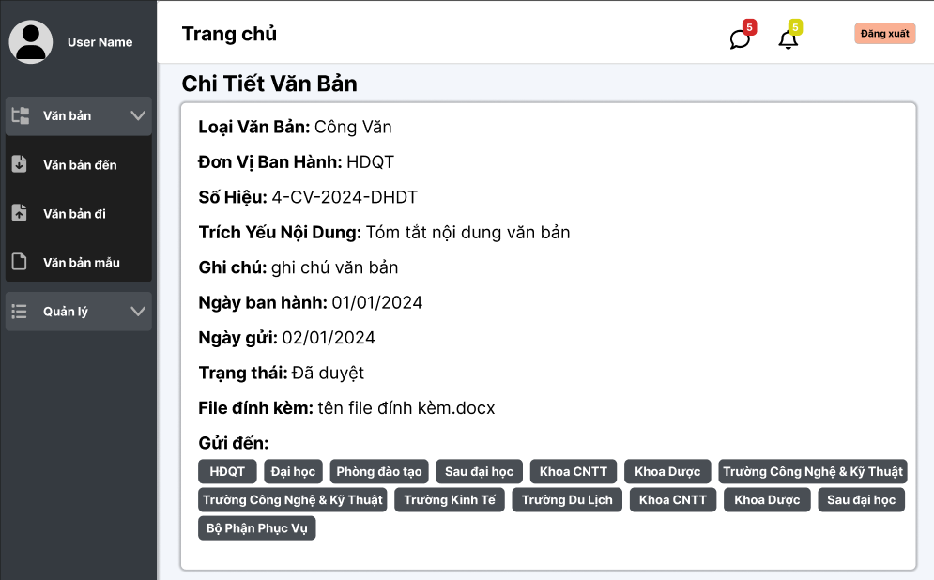

Test Case ID | Mô tả | Quy trình | Điều kiện tiên quyết | Kết quả mong đợi | Kết quả thực tế | Kết quả |  |  |  |  |  | Chú thích
 |  |  |  |  |  | Vòng 1 |  |  | Vòng 2
 |  |  |  |  |  | Trạng thái | Ngày kiểm tra | Người kiểm tra | Trạng thái | Ngày kiểm tra | Người kiểm tra
GUI_SHOW Xem văn bản đi
GUI-XCTVB01 | Kiểm tra tiêu đề giao diện |  |  | Hiển thị tiêu đề "Chi Tiết Văn Bản" rõ ràng, đúng căn chỉnh | Hiển thị tiêu đề "Chi Tiết Văn Bản" rõ ràng, đúng căn chỉnh | Passed | 14/11/2024 | Hoàng | Passed | 17/11/2024 | Hoàng
GUI-XCTVB02 | Kiểm tra menu "Chi Tiết Văn Bản" |  |  | Menu tồn tại, Label: "Chi Tiết Văn Bản"; trạng thái Enable | Menu tồn tại, Label: "Chi Tiết Văn Bản"; trạng thái Enable | Passed | 14/11/2024 | Hoàng | Passed | 17/11/2024 | Hoàng
GUI-XCTVB03 | [Loại Văn Bản] Label |  |  | - Text: Black - Status: Enable | - Text: Black - Status: Enable | Passed | 14/11/2024 | Hoàng | Passed | 17/11/2024 | Hoàng
GUI-XCTVB04 | [Đơn Vị Ban Hành] Label |  |  | - Text: Black - Status: Enable | - Text: Black - Status: Enable | Passed | 14/11/2024 | Hoàng | Passed | 17/11/2024 | Hoàng
GUI-XCTVB05 | [Số Hiệu] Label |  |  | - Text: Black - Status: Enable | - Text: Black - Status: Enable | Passed | 14/11/2024 | Hoàng | Passed | 17/11/2024 | Hoàng
GUI-XCTVB06 | [Trích Yếu Nội Dung] Label |  |  | - Text: Black - Status: Enable | - Text: Black - Status: Enable | Passed | 14/11/2024 | Hoàng | Passed | 17/11/2024 | Hoàng
GUI-XCTVB07 | [Ghi Chú] Label |  |  | - Text: Black - Status: Enable | - Text: Black - Status: Enable | Passed | 14/11/2024 | Hoàng | Passed | 17/11/2024 | Hoàng
GUI-XCTVB08 | [Ngày Ban Hành] Label |  |  | - Text: Black - Status: Enable | - Text: Black - Status: Enable | Passed | 14/11/2024 | Hoàng | Passed | 17/11/2024 | Hoàng
GUI-XCTVB09 | [Ngày Gửi] Label |  |  | - Text: Black - Status: Enable | - Text: Black - Status: Enable | Passed | 14/11/2024 | Hoàng | Passed | 17/11/2024 | Hoàng
GUI-XCTVB10 | [Trạng Thái] Label |  |  | - Text: Black - Status: Enable | - Text: Black - Status: Enable | Passed | 14/11/2024 | Hoàng | Passed | 17/11/2024 | Hoàng
GUI-XCTVB11 | [File Đính Kèm] Label |  |  | Hiển thị tên file đính kèm đúng (ví dụ: "tên file đính kèm.docx") | Hiển thị tên file đính kèm đúng (ví dụ: "tên file đính kèm.docx") | Passed | 14/11/2024 | Hoàng | Passed | 17/11/2024 | Hoàng
GUI-XCTVB12 | [Gửi Đến] Label |  |  | - Text: White - Status: Enable | - Text: White - Status: Enable | Passed | 14/11/2024 | Hoàng | Passed | 17/11/2024 | Hoàng
GUI-XCTVB13 | [Quay lại] Button |  |  | - Text: White - Status: Enable | - Text: White - Status: Enable | Passed | 14/11/2024 | Hoàng | Passed | 17/11/2024 | Hoàng
FUNCTION_SHOW Xem văn bản đi
FUNC-XCTVB01 | Kiểm tra thông tin chi tiết văn bản từ hệ thống | 1. Mở giao diện Xem Chi Tiết Văn Bản. 2. Chờ hệ thống tải dữ liệu. | Văn bản tồn tại trong hệ thống | Hệ thống trả về thông tin đầy đủ: Loại Văn Bản, Đơn Vị Ban Hành, Số Hiệu, v.v. | Hệ thống trả về thông tin đầy đủ: Loại Văn Bản, Đơn Vị Ban Hành, Số Hiệu, v.v. | Passed | 14/11/2024 | Hoàng | Passed | 17/11/2024 | Hoàng
FUNC-XCTVB02 | Kiểm tra hiển thị chính xác ngày tháng | 1. Mở giao diện Xem Chi Tiết Văn Bản. 2. Kiểm tra các giá trị ngày tháng. | Đã có văn bản với trường Ngày Ban Hành và Ngày Gửi hợp lệ. | Ngày ban hành và ngày gửi được định dạng chính xác (dd/MM/yyyy). | Ngày ban hành và ngày gửi được định dạng chính xác (dd/MM/yyyy). | Passed | 14/11/2024 | Hoàng | Passed | 17/11/2024 | Hoàng
FUNC-XCTVB03 | Kiểm tra nút tải xuống File Đính Kèm | 1. Nhấn vào nút File Đính Kèm. 2. Xác nhận file được tải xuống. | Văn bản có file đính kèm hợp lệ (định dạng .docx, .pdf, v.v.). | Khi nhấn, file "tên file đính kèm.docx" được tải xuống thành công. | Khi nhấn, file "tên file đính kèm.docx" được tải xuống thành công. | Passed | 14/11/2024 | Hoàng | Passed | 17/11/2024 | Hoàng
FUNC-XCTVB04 | [Quay lại] Button | Nhấn vào nút Quay lại. | Đang ở giao diện Xem Chi Tiết Văn Bản. | Khi nhấn, giao diện chuyển về danh sách văn bản trước đó. | Khi nhấn, giao diện chuyển về danh sách văn bản trước đó. | Passed | 14/11/2024 | Hoàng | Passed | 17/11/2024 | Hoàng
FUNC-XCTVB05 | Kiểm tra hiển thị danh sách đơn vị trong "Văn bản đi" | 1. Mở giao diện Xem Chi Tiết Văn Bản. 2. Kiểm tra danh sách đơn vị trong trường Gửi Đến. | Văn bản có trường Gửi Đến chứa danh sách các đơn vị hợp lệ. | Đơn vị nhận hiển thị đúng dữ liệu (ví dụ: HDQT, Khoa CNTT, Khoa Dược,...) | Đơn vị nhận hiển thị đúng dữ liệu (ví dụ: HDQT, Khoa CNTT, Khoa Dược,...) | Passed | 14/11/2024 | Hoàng | Passed | 17/11/2024 | Hoàng

Danh sách khối
Project Name | XÂY DỰNG HỆ THỐNG QUẢN LÝ VÀ KIỂM DUYỆT VĂN BẢN TÍCH HỢP CHỮ KÝ SỐ VỚI THUẬT TOÁN RSA
Module Code | Quản lý khối
 | Hoàn thành | Lỗi | Chưa kiểm tra | Bị chặn | Tổng lần kiểm tra
Round 1 | 17 | 0 | 0 | 0 | 17
Round 2 | 1 | 0 | 0 | 0 | 1
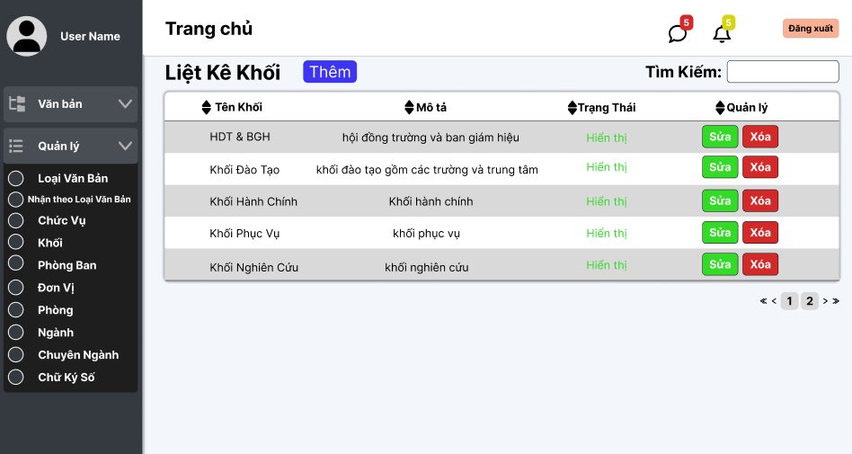

Test Case ID | Mô tả | Quy trình | Điều kiện tiên quyết | Kết quả mong đợi | Kết quả thực tế | Kết quả |  |  |  |  |  | Chú thích
 |  |  |  |  |  | Vòng 1 |  |  | Vòng 2
 |  |  |  |  |  | Trạng thái | Ngày kiểm tra | Người kiểm tra | Trạng thái | Ngày kiểm tra | Người kiểm tra
GUI_SHOW Quản lý khối
GUI-QLK01 | [Văn bản, Quản lý] Menu |  | Đăng nhập thành công vào hệ thống | -Label : light -Status : enable | -Label : light -Status : enable | Passed | 14/11/2024 | Mạnh | Passed
GUI-QLK02 | [Tên khối, Mô tả, Trạng Thái, Quản lý] Data Table |  | Đăng nhập thành công vào hệ thống | -Text color : black -Status : enable | -Text color : black -Status : enable | Passed | 14/11/2024 | Mạnh | Passed
GUI-QLK03 | [Xóa] IconButton |  | Đăng nhập thành công vào hệ thống | -Text color : light -Status : enable -Background : danger | -Text color : light -Status : enable -Background : danger | Passed | 14/11/2024 | Mạnh | Passed
GUI-QLK04 | [Thêm] Button |  | Đăng nhập thành công vào hệ thống | -Text color : light -Status : enable -Background : primary | -Text color : light -Status : enable -Background : primary | Passed | 14/11/2024 | Mạnh | Passed
GUI-QLK05 | [Sửa] IconButton |  | Đăng nhập thành công vào hệ thống | -Text color : light -Status : enable -Background : green | -Text color : light -Status : enable -Background : green | Passed | 14/11/2024 | Mạnh | Passed
GUI-QLK06 | [Search] Textbox |  | Đăng nhập thành công vào hệ thống | -Text color : black -Status : enable | -Text color : black -Status : enable | Passed | 14/11/2024 | Mạnh | Passed
GUI-QLK07 | [Phân trang] Button |  | Đăng nhập thành công vào hệ thống | -Text color : black -Status : enable | -Text color : black -Status : enable | Passed | 14/11/2024 | Mạnh | Passed
FUNCTION_SHOW Mua hàng
FUNC-QLK01 | Xác thực trang đang hiển thị | 1. Truy cập vào trang web | Đăng nhập thành công vào hệ thống | Hiển thị trang chủ gồm có: - Trường "Văn bản" - Trường "Quản lý" | Hiển thị trang chủ gồm có: - Trường "Văn bản" - Trường "Quản lý" | Passed | 14/11/2024 | Mạnh | Passed
FUNC-QLK02 | Xem danh sách các khối của trường thành công | 1. Khởi động trang web. 2. Hiển thị trang chủ. 3. Nhấn vào "Quản lý" 4. Nhấn vào "Khối" | Đăng nhập thành công vào hệ thống | Hiển thị ra danh sách các khối của trường | Hiển thị ra danh sách các khối của trường | Passed | 14/11/2024 | Mạnh | Passed
FUNC-QLK03 | Xem danh sách khối của trường thất bại | 1. Khởi động trang web. 2. Hiển thị trang chủ. 3. Nhấn vào "Quản lý" 4. Nhấn vào "Khối" | Đăng nhập thành công vào hệ thống | Không hiển thị ra danh sách các khối | Không hiển thị ra danh sách các khối | Passed | 14/11/2024 | Mạnh | Passed | 2024-11-22 | Mạnh
FUNC-QLK04 | Kiểm tra nút thêm chuyển trang thành công | 1. Khởi động trang web. 2. Hiển thị trang chủ. 3. Nhấn vào "Quản lý" 4. Nhấn vào "Khối" 5. Nhấn vào"Thêm" | Đăng nhập thành công vào hệ thống | Hiện thị sang trang thêm khối mới | Hiện thị sang trang thêm khối mới | Passed | 14/11/2024 | Mạnh | Passed
FUNC-QLK05 | Kiểm tra nút thêm chuyển trang thất bại | 1. Khởi động trang web. 2. Hiển thị trang chủ. 3. Nhấn vào "Quản lý" 4. Nhấn vào "Khối" 5. Nhấn vào"Thêm" | Đăng nhập thành công vào hệ thống | Không hiện thị sang trang thêm khối mới | Không hiện thị sang trang thêm khối mới | Passed | 14/11/2024 | Mạnh | Passed
FUNC-QLK06 | Kiểm tra nút xóa thành công | 1. Khởi động trang web. 2. Hiển thị trang chủ. 3. Nhấn vào "Quản lý" 4. Nhấn vào "Khối" 5. Nhấn vào"Xóa" khối cần xóa | Đăng nhập thành công vào hệ thống | Xóa một khối trong danh sách ngành. | Xóa một khối trong danh sách ngành. | Passed | 14/11/2024 | Mạnh | Passed
FUNC-QLK07 | Kiểm tra nút xóa thất bại | 1. Khởi động trang web. 2. Hiển thị trang chủ. 3. Nhấn vào "Quản lý" 4. Nhấn vào "Khối" 5. Nhấn vào"Xóa" khối cần xóa | Đăng nhập thành công vào hệ thống | Không xóa được một khối trong danh sách ngành. | Không xóa được một khối trong danh sách ngành. | Passed | 14/11/2024 | Mạnh | Passed
FUNC-QLK08 | Kiểm tra nút sửa chuyển trang thành công | 1. Khởi động trang web. 2. Hiển thị trang chủ. 3. Nhấn vào "Quản lý" 4. Nhấn vào "Khối" 5. Nhấn vào"Sửa" khối cần sửa | Đăng nhập thành công vào hệ thống | Hiện thị sang trang cập nhật khối | Hiện thị sang trang cập nhật khối | Passed | 14/11/2024 | Mạnh | Passed
FUNC-QLK09 | Kiểm tra nút sửa chuyển trang thất bại | 1. Khởi động trang web. 2. Hiển thị trang chủ. 3. Nhấn vào "Quản lý" 4. Nhấn vào "Khối" 5. Nhấn vào"Sửa" khối cần sửa | Đăng nhập thành công vào hệ thống | Không hiện thị sang trang cập nhật khối | Không hiện thị sang trang cập nhật khối | Passed | 14/11/2024 | Mạnh | Passed
FUNC-QLK10 | Kiểm tra tìm kiếm theo tên khối thành công | 1. Khởi động trang web. 2. Hiển thị trang chủ. 3. Nhấn vào "Quản lý" 4. Nhấn vào "Khối" 5. Nhập vào ô tìm kiếm | Đăng nhập thành công vào hệ thống | Hiển thị danh sách có từ khóa cần tìm | Hiển thị danh sách có từ khóa cần tìm | Passed | 14/11/2024 | Mạnh | Passed

Thêmkhối
Project Name | XÂY DỰNG HỆ THỐNG QUẢN LÝ VÀ KIỂM DUYỆT VĂN BẢN TÍCH HỢP CHỮ KÝ SỐ VỚI THUẬT TOÁN RSA
Module Code | Quản lý ngành
 | Hoàn thành | Lỗi | Chưa kiểm tra | Bị chặn | Tổng lần kiểm tra
Round 1 | 11 | 0 | 0 | 0 | 11
Round 2 | 6 | 0 | 0 | 0 | 6
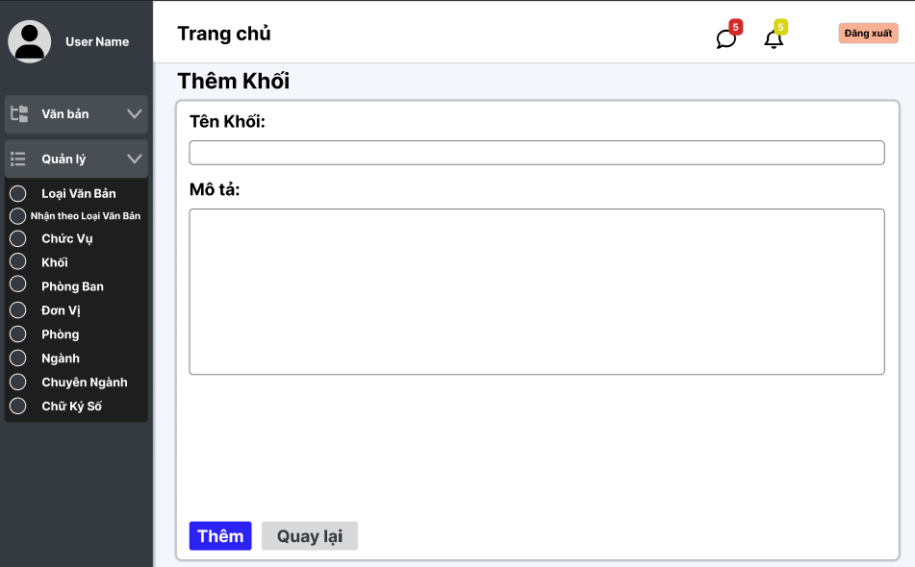

Test Case ID | Mô tả | Quy trình | Điều kiện tiên quyết | Kết quả mong đợi | Kết quả thực tế | Kết quả |  |  |  |  |  | Chú thích
 |  |  |  |  |  | Vòng 1 |  |  | Vòng 2
 |  |  |  |  |  | Trạng thái | Ngày kiểm tra | Người kiểm tra | Trạng thái | Ngày kiểm tra | Người kiểm tra
GUI_SHOW Xem quản lý thêm khối
GUI-QLTK01 | [Văn bản, Quản lý] Menu |  | Đăng nhập thành công vào hệ thống | -Label : light -Status : enable | -Label : light -Status : enable | Passed | 14/11/2024 | Mạnh | Passed
GUI-QLTK02 | [Tên khối] textbox |  | Đăng nhập thành công vào hệ thống | -Label : black -Status : enable | -Label : black -Status : enable | Passed | 14/11/2024 | Mạnh | Passed
GUI-QLTK03 | [Mô tả] textbox |  | Đăng nhập thành công vào hệ thống | -Label : black -Status : enable | -Label : black -Status : enable | Passed | 14/11/2024 | Mạnh | Passed
GUI-QLTK04 | [Thêm] Button |  | Đăng nhập thành công vào hệ thống | -Text color : light -Status : enable -Background : primary | -Text color : light -Status : enable -Background : primary | Passed | 14/11/2024 | Mạnh | Passed
GUI-QLTK05 | [Quay lại] Button |  | Đăng nhập thành công vào hệ thống | -Text color : black -Status : enable -Background : secondary | -Text color : black -Status : enable -Background : secondary | Passed | 14/11/2024 | Mạnh | Passed
FUNCTION_SHOW thêm khối
FUNC-QLTK01 | Xác thực trang đang hiển thị | 1. Truy cập vào trang web | Đăng nhập thành công vào hệ thống | Hiển thị trang Thêm ngành có: - Trường "Tên Ngành" - Trường "Mô tả" - Button "Thêm" - Button "Quay lại" | Hiển thị trang Thêm ngành có: - Trường "Tên Ngành" - Trường "Mô tả" - Button "Thêm" - Button "Quay lại" | Passed | 14/11/2024 | Mạnh | Passed | 14/11/2024 | Mạnh
FUNC-QLTK02 | Để trống tất cả các trường dữ liệu | 1. Khởi động trang web. 2. Vào trang thêm khối 3.Không nhập các trường dữ liệu. 4. Nhấn vào "Thêm" | Đăng nhập thành công vào hệ thống | Hệ thống thông báo :" Vui lòng nhập tên khối/ mô tả " | Hệ thống thông báo :" Vui lòng nhập tên khối/ mô tả " | Passed | 14/11/2024 | Mạnh | Passed | 14/11/2024 | Mạnh
FUNC-QLTK03 | Để trống trường "tên khối" | 1. Khởi động trang web. 2. Vào trang thêm ngành 3.Không nhập trường "tên ngành". 4. Nhấn vào "Thêm" | Đăng nhập thành công vào hệ thống | Hệ thống thông báo :" Vui lòng nhập tên khối" | Hệ thống thông báo :" Vui lòng nhập tên khối" | Passed | 14/11/2024 | Mạnh | Passed | 14/11/2024 | Mạnh
FUNC-QLTK04 | Để trống trường "mô tả" | 1. Khởi động trang web. 2. Vào trang thêm khối 3.Không nhập trường "mô tả". 4. Nhấn vào "Thêm" | Đăng nhập thành công vào hệ thống | Hệ thống thông báo :" Vui lòng nhập mô tả" | Hệ thống thông báo :" Vui lòng nhập mô tả" | Passed | 14/11/2024 | Mạnh | Passed | 14/11/2024 | Mạnh
FUNC-QLTK05 | Kiểm tra nút "thêm" thành công | 1. Khởi động trang web. 2. Vào trang thêm khối 3.Nhập các trường dữ liệu. 4. Nhấn vào "Thêm" | Đăng nhập thành công vào hệ thống | Chuyển trang sang danh sách các khối có dữ liệu mới thêm | Chuyển trang sang danh sách các khối có dữ liệu mới thêm | Passed | 14/11/2024 | Mạnh | Passed | 14/11/2024 | Mạnh
FUNC-QLTK06 | Kiểm tra nút "quay lại" thành công | 1. Khởi động trang web. 2. Vào trang thêm khối 3. Nhấn vào "Quay lại" | Đăng nhập thành công vào hệ thống | Chuyển trang về trang danh sách các khối | Chuyển trang về trang danh sách các khối | Passed | 14/11/2024 | Mạnh | Passed | 14/11/2024 | Mạnh

Cập nhật khối
Project Name | XÂY DỰNG HỆ THỐNG QUẢN LÝ VÀ KIỂM DUYỆT VĂN BẢN TÍCH HỢP CHỮ KÝ SỐ VỚI THUẬT TOÁN RSA
Module Code | Quản lý ngành
 | Hoàn thành | Lỗi | Chưa kiểm tra | Bị chặn | Tổng lần kiểm tra
Round 1 | 11 | 0 | 0 | 0 | 11
Round 2 | 5 | 0 | 0 | 0 | 5
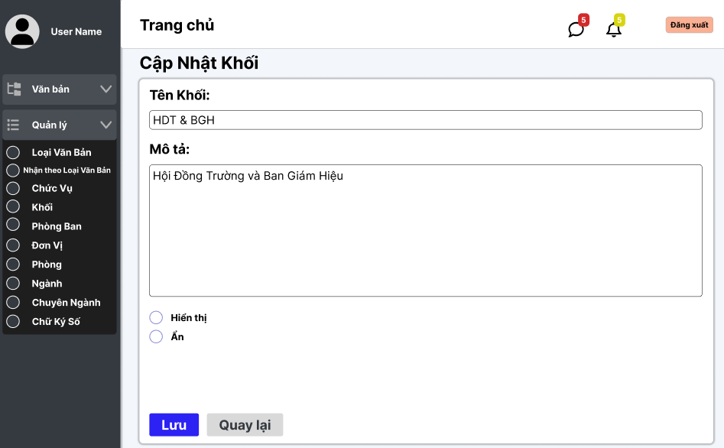

Test Case ID | Mô tả | Quy trình | Điều kiện tiên quyết | Kết quả mong đợi | Kết quả thực tế | Kết quả |  |  |  |  |  | Chú thích
 |  |  |  |  |  | Vòng 1 |  |  | Vòng 2
 |  |  |  |  |  | Trạng thái | Ngày kiểm tra | Người kiểm tra | Trạng thái | Ngày kiểm tra | Người kiểm tra
GUI_SHOW Xem Quản lý sửa khối
GUI-QLSK01 | [Văn bản, Quản lý] Menu |  | Đăng nhập thành công vào hệ thống | -Label : light -Status : enable | -Label : light -Status : enable | Passed | 14/11/2024 | Mạnh | Passed
GUI-QLSK02 | [Tên khối] textbox |  | Đăng nhập thành công vào hệ thống | -Label : black -Status : enable | -Label : black -Status : enable | Passed | 14/11/2024 | Mạnh | Passed
GUI-QLSK03 | [Mô tả] textbox |  | Đăng nhập thành công vào hệ thống | -Label : black -Status : enable | -Label : black -Status : enable | Passed | 14/11/2024 | Mạnh | Passed
GUI-QLSK04 | [Lưu] Button |  | Đăng nhập thành công vào hệ thống | -Text color : light -Status : enable -Background : primary | -Text color : light -Status : enable -Background : primary | Passed | 14/11/2024 | Mạnh | Passed
GUI-QLSK05 | [Quay lại] Button |  | Đăng nhập thành công vào hệ thống | -Text color : black -Status : enable -Background : secondary | -Text color : black -Status : enable -Background : secondary | Passed | 14/11/2024 | Mạnh | Passed
GUI-QLSK06 | [Hiện, ẩn] Radios |  | Đăng nhập thành công vào hệ thống | -Text color : black -Status : enable | -Text color : black -Status : enable | Passed | 14/11/2024 | Mạnh | Passed
FUNCTION_SHOW Xem quản lý sửa ngành
FUNC-QLSK01 | Xác thực trang đang hiển thị | 1. Truy cập vào trang web | Đăng nhập thành công vào hệ thống | Hiển thị trang Thêm ngành có: - Trường "Tên Khối" - Trường "Mô tả" - Button "Thêm" - Button "Quay lại" | Hiển thị trang Thêm ngành có: - Trường "Tên Khối" - Trường "Mô tả" - Button "Thêm" - Button "Quay lại" | Passed | 14/11/2024 | Mạnh | Passed | 14/11/2024 | Mạnh
FUNC-QLSK02 | Để trống trường "tên khối" | 1. Khởi động trang web. 2. Hiển thị trang chủ. 3. Nhấn vào "Quản lý" 4. Nhấn vào "Khối" 5. Chọn khối cần sửa nhấn vào"Sửa" 6.Để trống trường "tên khối" 7.Nhấn nút "lưu" | Đăng nhập thành công vào hệ thống | Hệ thống thông báo :" Vui lòng nhập tên khối" | Hệ thống thông báo :" Vui lòng nhập tên khối" | Passed | 14/11/2024 | Mạnh | Passed | 14/11/2024 | Mạnh
FUNC-QLSK03 | Để trống trường "mô tả" | 1. Khởi động trang web. 2. Hiển thị trang chủ. 3. Nhấn vào "Quản lý" 4. Nhấn vào "Khối" 5. Chọn khối cần sửa nhấn vào"Sửa" 6.Để trống trường "Mô tả" 7.Nhấn nút "lưu" | Đăng nhập thành công vào hệ thống | Hệ thống thông báo :" Vui lòng nhập mô tả" | Hệ thống thông báo :" Vui lòng nhập mô tả" | Passed | 14/11/2024 | Mạnh | Passed | 14/11/2024 | Mạnh
FUNC-QLSK04 | Kiểm tra nút "Lưu" thành công | 1. Khởi động trang web. 2. Hiển thị trang chủ. 3. Nhấn vào "Quản lý" 4. Nhấn vào "Khối" 5. Chọn khối cần sửa nhấn vào"Sửa" 6.Nhập tất cả các trường 7.Nhấn nút "lưu" | Đăng nhập thành công vào hệ thống | Chuyển trang sang danh sách các khối có dữ liệu mới đã sửa | Chuyển trang sang danh sách các khối có dữ liệu mới đã sửa | Passed | 14/11/2024 | Mạnh | Passed | 14/11/2024 | Mạnh
FUNC-QLSK05 | Kiểm tra nút "quay lại" thành công | 1. Khởi động trang web. 2. Vào trang sửa khối 3. Nhấn vào "Quay lại" | Đăng nhập thành công vào hệ thống | Chuyển trang về trang danh sách các khối | Chuyển trang về trang danh sách các khối | Passed | 14/11/2024 | Mạnh | Passed | 14/11/2024 | Mạnh

Danh sách chuyên ngành
Project Name | XÂY DỰNG HỆ THỐNG QUẢN LÝ VÀ KIỂM DUYỆT VĂN BẢN TÍCH HỢP CHỮ KÝ SỐ VỚI THUẬT TOÁN RSA
Module Code | Quản lý chuyên ngành
 | Hoàn thành | Lỗi | Chưa kiểm tra | Bị chặn | Tổng lần kiểm tra
Round 1 | 20 | 0 | 0 | 0 | 20
Round 2 | 1 | 0 | 0 | 0 | 1
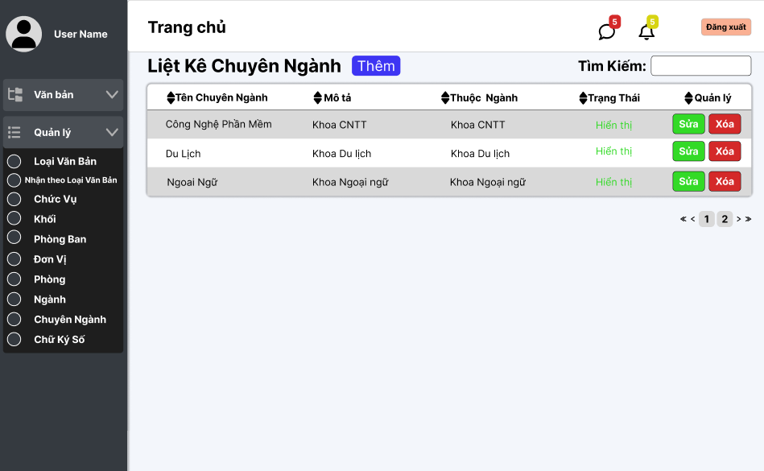

Test Case ID | Mô tả | Quy trình | Điều kiện tiên quyết | Kết quả mong đợi | Kết quả thực tế | Kết quả |  |  |  |  |  | Chú thích
 |  |  |  |  |  | Vòng 1 |  |  | Vòng 2
 |  |  |  |  |  | Trạng thái | Ngày kiểm tra | Người kiểm tra | Trạng thái | Ngày kiểm tra | Người kiểm tra
GUI_SHOW Quản lý chuyên ngành
GUI - QLCN01 | [Tin nhắn, Thống báo] IconButton |  |  | - Text: Black - Status: Enable | - Text: Black - Status: Enable | Passed | 14/11/2024 | Phương
GUI - QLCN02 | [Đăng xuất] Button |  |  | - Text: Black - Status: Enable | - Text: Black - Status: Enable | Passed | 14/11/2024 | Phương
GUI - QLCN03 | [Thêm] Button |  |  | - Text: White - Status: Enable | - Text: White - Status: Enable | Passed | 14/11/2024 | Phương
GUI - QLCN04 | [Tìm kiếm] SearchBar |  |  | - Text: Black - Status: Enable | - Text: Black - Status: Enable | Passed | 14/11/2024 | Phương
GUI - QLCN05 | [Tên chuyên ngành, Mô tả, Thuộc Ngành, Trạng Thái, Quản lý] Data Table |  |  | - Text: Black - Status: Enable | - Text: Black - Status: Enable | Passed | 14/11/2024 | Phương
GUI - QLCN06 | [Sửa] Button |  |  | - Text: White - Status: Enable | - Text: White - Status: Enable | Passed | 14/11/2024 | Phương
GUI - QLCN07 | [Xoá] Button |  |  | - Text: White - Status: Enable | - Text: White - Status: Enable | Passed | 14/11/2024 | Phương
GUI - QLCN08 | [Next] Button |  |  | - Text: Black - Status: Enable | - Text: Black - Status: Enable | Passed | 14/11/2024 | Phương
GUI - QLCN09 | [Previous] Button |  |  | - Text: Black - Status: Enable | - Text: Black - Status: Enable | Passed | 14/11/2024 | Phương
FUNCTION_SHOW Quản lý chuyên ngành
FUNC-QLDV01 | Xác thực trang đang hiển thị | 1. Truy cập vào trang web | Đăng nhập thành công vào hệ thống | Hiển thị trang chủ gồm có: - Trường "Liệt kê chuyên ngành" - Button "Thêm" - Trường Tìm kiếm - SearchBox "Tìm kiếm" - Button "Sửa" - Button "Xoá" - DataTable "Tên chuyên ngành, Mô tả, Thuộc ngành, Trạng Thái, Quản lý" | Hiển thị trang chủ gồm có: - Trường "Liệt kê chuyên ngành" - Button "Thêm" - Trường Tìm kiếm - SearchBox "Tìm kiếm" - Button "Sửa" - Button "Xoá" - DataTable "Tên chuyên ngành, Mô tả, Thuộc ngành, Trạng Thái, Quản lý" | Passed | 14/11/2024 | Phương
FUNC-QLDV02 | Xem danh sách các chuyên ngành của trường thành công | 1. Khởi động trang web. 2. Hiển thị trang chủ. 3. Nhấn vào "Quản lý" 4. Nhấn vào "Chuyển Ngành" | Đăng nhập thành công vào hệ thống | Hiển thị ra danh sách các chuyên ngành của trường | Hiển thị ra danh sách các chuyên ngành của trường | Passed | 14/11/2024 | Phương
FUNC-QLDV03 | Xem danh sách các đơn vị của trường thất bại | 1. Khởi động trang web. 2. Hiển thị trang chủ. 3. Nhấn vào "Quản lý" 4. Nhấn vào "Chuyển Ngành" | Đăng nhập thành công vào hệ thống | Không hiển thị ra danh sách các chuyên ngành | Không hiển thị ra danh sách các chuyên ngành | Passed | 14/11/2024 | Phương | Passed | 2024-11-20 | Phương
FUNC-QLDV04 | Kiểm tra nút Thêm thành công | 1. Khởi động trang web. 2. Hiển thị trang chủ. 3. Nhấn vào "Quản lý" 4. Nhấn vào "Chuyên ngành" 5. Nhấn vào "Thêm" | Đăng nhập thành công vào hệ thống | Hiện thị trang thêm chuyên ngành | Hiện thị trang thêm chuyên ngành | Passed | 14/11/2024 | Phương
FUNC-QLDV05 | Kiểm tra nút Thêm thất bại | 1. Khởi động trang web. 2. Hiển thị trang chủ. 3. Nhấn vào "Quản lý" 4. Nhấn vào "Chuyên ngành" 5. Nhấn vào "Thêm" | Đăng nhập thành công vào hệ thống | Không hiện thị trang thêm chuyên ngành | Không hiện thị trang thêm chuyên ngành | Passed | 14/11/2024 | Phương
FUNC-QLDV06 | Kiểm tra nút Sửa thành công | 1. Khởi động trang web. 2. Hiển thị trang chủ. 3. Nhấn vào "Quản lý" 4. Nhấn vào "Chuyên ngành" 5. Chọn chuyên ngành cần sửa 6. Nhấn vào "Sửa" | Đăng nhập thành công vào hệ thống | Hiện thị trang cập nhật chuyên ngành | Hiện thị trang cập nhật chuyên ngành | Passed | 14/11/2024 | Phương
FUNC-QLDV07 | Kiểm tra nút Sửa thất bại | 1. Khởi động trang web. 2. Hiển thị trang chủ. 3. Nhấn vào "Quản lý" 4. Nhấn vào "Chuyên ngành" 5. Chọn chuyên ngành cần sửa 6. Nhấn vào "Sửa" | Đăng nhập thành công vào hệ thống | Không hiện thị trang cập nhật chuyên ngành | Không hiện thị trang cập nhật chuyên ngành | Passed | 14/11/2024 | Phương
FUNC-QLDV08 | Kiểm tra nút Xoá thành công | 1. Khởi động trang web. 2. Hiển thị trang chủ. 3. Nhấn vào "Quản lý" 4. Nhấn vào "Chuyên ngành" 5. Chọn chuyên ngành cần xoá 6. Nhấn vào "Xóa" | Đăng nhập thành công vào hệ thống | Xóa một đơn vị trong danh sách chuyên ngành. | Xóa một đơn vị trong danh sách chuyên ngành. | Passed | 14/11/2024 | Phương
FUNC-QLDV09 | Kiểm tra nút Xóa thất bại | 1. Khởi động trang web. 2. Hiển thị trang chủ. 3. Nhấn vào "Quản lý" 4. Nhấn vào "Chuyên ngành" 5. Chọn chuyên ngành cần xoá 6. Nhấn vào "Xóa" | Đăng nhập thành công vào hệ thống | Không xóa được một đơn vị trong danh sách chuyên ngành. | Không xóa được một đơn vị trong danh sách chuyên ngành. | Passed | 14/11/2024 | Phương
FUNC-QLDV10 | Kiểm tra tìm kiếm theo tên chuyên ngành thành công | 1. Khởi động trang web. 2. Hiển thị trang chủ. 3. Nhấn vào "Quản lý" 4. Nhấn vào "Chuyên ngành" 5. Nhập vào ô Tìm kiếm | Đăng nhập thành công vào hệ thống | Hiển thị danh sách có từ khóa cần tìm | Hiển thị danh sách có từ khóa cần tìm | Passed | 14/11/2024 | Phương
FUNC-QLDV11 | Kiểm tra tìm kiếm theo tên đơn vị thất bại | 1. Khởi động trang web. 2. Hiển thị trang chủ. 3. Nhấn vào "Quản lý" 4. Nhấn vào "Chuyên ngành" 5. Nhập vào ô Tìm kiếm | Đăng nhập thành công vào hệ thống | Danh sách chuyên ngành không hiển thị chuyên ngành nào. | Danh sách chuyên ngành không hiển thị chuyên ngành nào. | Passed | 14/11/2024 | Phương

Thêm chuyên ngành
Project Name | XÂY DỰNG HỆ THỐNG QUẢN LÝ VÀ KIỂM DUYỆT VĂN BẢN TÍCH HỢP CHỮ KÝ SỐ VỚI THUẬT TOÁN RSA
Module Code | Quản lý chuyên ngành
 | Hoàn thành | Lỗi | Chưa kiểm tra | Bị chặn | Tổng lần kiểm tra
Round 1 | 16 | 0 | 0 | 0 | 16
Round 2 | 0 | 0 | 0 | 0 | 0
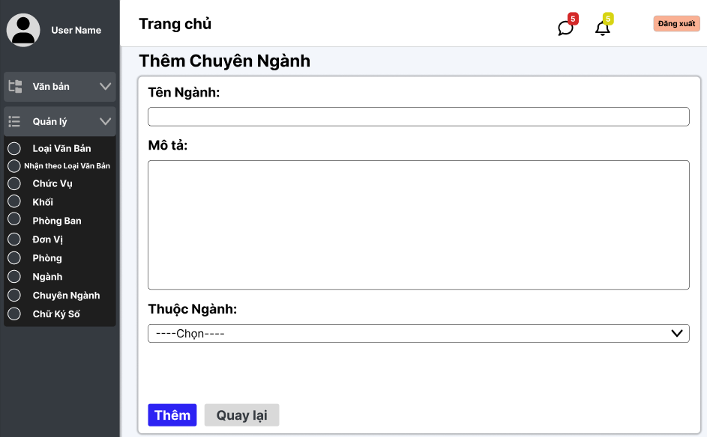

Test Case ID | Mô tả | Quy trình | Điều kiện tiên quyết | Kết quả mong đợi | Kết quả thực tế | Kết quả |  |  |  |  |  | Chú thích
 |  |  |  |  |  | Vòng 1 |  |  | Vòng 2
 |  |  |  |  |  | Trạng thái | Ngày kiểm tra | Người kiểm tra | Trạng thái | Ngày kiểm tra | Người kiểm tra
GUI_SHOW Thêm chuyên ngành
GUI - TCN01 | [Tin nhắn, Thống báo] IconButton |  |  | - Text: Black - Status: Enable | - Text: Black - Status: Enable | Passed | 14/11/2024 | Phương
GUI - TCN02 | [Đăng xuất] Button |  |  | - Text: Black - Status: Enable | - Text: Black - Status: Enable | Passed | 14/11/2024 | Phương
GUI - TCN03 | [Tên Ngành] TextBox |  |  | - Text: Black - Status: Enable | - Text: Black - Status: Enable | Passed | 14/11/2024 | Phương
GUI - TCN04 | [Mô tả] TextBox |  |  | - Text: Black - Status: Enable | - Text: Black - Status: Enable | Passed | 14/11/2024 | Phương
GUI - TCN05 | [Thuộc Ngành] Dropdown list |  |  | - Text: Black - Status: Enable | - Text: Black - Status: Enable | Passed | 14/11/2024 | Phương
GUI - TCN06 | [Thêm] Button |  |  | - Text: White - Status: Enable | - Text: White - Status: Enable | Passed | 14/11/2024 | Phương
GUI - TCN07 | [Quay lại] Button |  |  | - Text: Black - Status: Enable | - Text: Black - Status: Enable | Passed | 14/11/2024 | Phương
FUNCTION_SHOW Thêm chuyên ngành
FUNC-TCN01 | Xác thực trang đang hiển thị | 1. Truy cập vào trang web | Đăng nhập thành công vào hệ thống | Hiển thị trang chủ gồm có: - Trường "Tên Ngành" - Trường "Mô Tả" - Dropdown List "Thuộc Ngành" - Button "Thêm" - Button "Quay lại" | Hiển thị trang chủ gồm có: - Trường "Tên Ngành" - Trường "Mô Tả" - Dropdown List "Thuộc Ngành" - Button "Thêm" - Button "Quay lại" | Passed | 14/11/2024 | Phương
FUNC-TCN02 | Để trống tất cả các trường dữ liệu | 1. Khởi động trang web. 2. Vào trang Thêm chuyên ngành 3.Không nhập các trường dữ liệu. 4. Nhấn vào "Thêm" | Đăng nhập thành công vào hệ thống | Hệ thống thông báo: "Vui lòng nhập tên ngành/ mô tả" và chọn "thuộc ngành" | Hệ thống thông báo: "Vui lòng nhập tên ngành/ mô tả" và chọn "thuộc ngành" | Passed | 14/11/2024 | Phương
FUNC-TCN03 | Để trống "Tên Ngành" | 1. Khởi động trang web. 2. Vào trang Thêm chuyên ngành 3.Không nhập trường "Tên Ngành". 4. Nhấn vào "Thêm" | Đăng nhập thành công vào hệ thống | Hệ thống thông báo: "Vui lòng nhập tên ngành" | Hệ thống thông báo: "Vui lòng nhập tên ngành" | Passed | 14/11/2024 | Phương
FUNC-TCN04 | Để trống "Mô Tả" | 1. Khởi động trang web. 2. Vào trang Thêm chuyên ngành 3.Không nhập trường "Mô Tả". 4. Nhấn vào "Thêm" | Đăng nhập thành công vào hệ thống | Hệ thống thông báo: "Vui lòng nhập mô tả" | Hệ thống thông báo: "Vui lòng nhập mô tả" | Passed | 14/11/2024 | Phương
FUNC-TCN05 | Để trống "Thuộc Ngành" | 1. Khởi động trang web. 2. Vào trang Thêm chuyên ngành 3.Không chọn "Thuộc Ngành" 4. Nhấn vào "Thêm" | Đăng nhập thành công vào hệ thống | Hệ thống thông báo: "Vui lòng chọn thuộc ngành" | Hệ thống thông báo: "Vui lòng chọn thuộc ngành" | Passed | 14/11/2024 | Phương
FUNC-TCN06 | Kiểm tra nút "Thêm" thành công | 1. Khởi động trang web. 2. Vào trang Thêm chuyên ngành 3.Nhập các trường dữ liệu. 4. Nhấn vào "Thêm" | Đăng nhập thành công vào hệ thống | Chuyển sang danh sách các chuyên ngành có dữ liệu mới thêm | Chuyển sang danh sách các chuyên ngành có dữ liệu mới thêm | Passed | 14/11/2024 | Phương
FUNC-TCN07 | Kiểm tra nút "Thêm" không thành công | 1. Khởi động trang web. 2. Vào trang Thêm chuyên ngành 3.Nhập các trường dữ liệu. 4. Nhấn vào "Thêm" | Đăng nhập thành công vào hệ thống | Không chuyển sang danh sách các chuyên ngành có dữ liệu mới thêm. | Không chuyển sang danh sách các chuyên ngành có dữ liệu mới thêm. | Passed | 14/11/2024 | Phương
FUNC-TCN08 | Kiểm tra nút "Quay lại" thành công | 1. Khởi động trang web. 2. Vào trang Thêm chuyên ngành 3. Nhấn vào "Quay lại" | Đăng nhập thành công vào hệ thống | Chuyển về danh sách các chuyên ngành | Chuyển về danh sách các chuyên ngành | Passed | 14/11/2024 | Phương
FUNC-TCN09 | Kiểm tra nút "Quay lại" thất bại | 1. Khởi động trang web. 2. Vào trang Thêm chuyên ngành 3. Nhấn vào "Quay lại" | Đăng nhập thành công vào hệ thống | Không thể quay trở lại trang trước. | Không thể quay trở lại trang trước. | Passed | 14/11/2024 | Phương

Cập nhật chuyên ngành
Project Name | XÂY DỰNG HỆ THỐNG QUẢN LÝ VÀ KIỂM DUYỆT VĂN BẢN TÍCH HỢP CHỮ KÝ SỐ VỚI THUẬT TOÁN RSA
Module Code | Quản lý chuyên ngành
 | Hoàn thành | Lỗi | Chưa kiểm tra | Bị chặn | Tổng lần kiểm tra
Round 1 | 17 | 0 | 0 | 0 | 17
Round 2 | 0 | 0 | 0 | 0 | 0

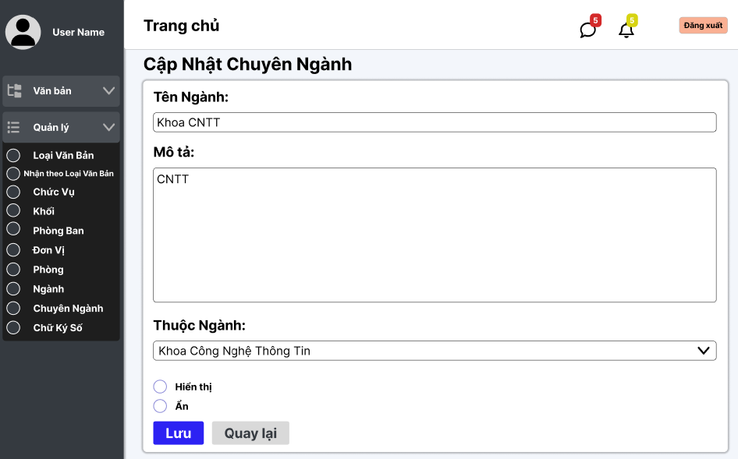

Test Case ID | Mô tả | Quy trình | Điều kiện tiên quyết | Kết quả mong đợi | Kết quả thực tế | Kết quả |  |  |  |  |  | Chú thích
 |  |  |  |  |  | Vòng 1 |  |  | Vòng 2
 |  |  |  |  |  | Trạng thái | Ngày kiểm tra | Người kiểm tra | Trạng thái | Ngày kiểm tra | Người kiểm tra
GUI_SHOW Sửa chuyên ngành
GUI - SCN01 | [Tin nhắn, Thống báo] IconButton |  |  | - Text: Black - Status: Enable | - Text: Black - Status: Enable | Passed | 14/11/2024 | Phương
GUI - SCN02 | [Đăng xuất] Button |  |  | - Text: Black - Status: Enable | - Text: Black - Status: Enable | Passed | 14/11/2024 | Phương
GUI - SCN03 | [Tên Ngành] TextBox |  |  | - Text: Black - Status: Enable | - Text: Black - Status: Enable | Passed | 14/11/2024 | Phương
GUI - SCN04 | [Mô tả] TextBox |  |  | - Text: Black - Status: Enable | - Text: Black - Status: Enable | Passed | 14/11/2024 | Phương
GUI - SCN05 | [Thuộc Ngành] Dropdown list |  |  | - Text: Black - Status: Enable | - Text: Black - Status: Enable | Passed | 14/11/2024 | Phương
GUI - SCN06 | [Hiển thị, Ẩn] Radio Button |  |  | - Text: Black - Status: Enable | - Text: Black - Status: Enable | Passed | 14/11/2024 | Phương
GUI - SCN07 | [Lưu] Button |  |  | - Text: White - Status: Enable | - Text: White - Status: Enable | Passed | 14/11/2024 | Phương
GUI - SCN08 | [Quay lại] Button |  |  | - Text: Black - Status: Enable | - Text: Black - Status: Enable | Passed | 14/11/2024 | Phương
FUNCTION_SHOW Sửa chuyên ngành
FUNC-SCN01 | Xác thực trang đang hiển thị | 1. Truy cập vào trang web | Đăng nhập thành công vào hệ thống | Hiển thị trang chủ gồm có: - Trường "Tên Ngành" - Trường "Mô Tả" - Dropdown List "Thuộc ngành" - Button "Lưu" - Button "Quay lại" - RadioButton "Hiển thị, Ẩn" | Hiển thị trang chủ gồm có: - Trường "Tên Ngành" - Trường "Mô Tả" - Dropdown List "Thuộc ngành" - Button "Lưu" - Button "Quay lại" - RadioButton "Hiển thị, Ẩn" | Passed | 14/11/2024 | Phương
FUNC-SCN02 | Để trống "Tên Ngành" | 1. Khởi động trang web. 2. Hiển thị trang chủ. 3. Nhấn vào "Quản lý" 4. Nhấn vào "Chuyên ngành" 5. Chọn chuyên ngành cần sửa, nhấn vào "Sửa" 6.Để trống trường "Tên Ngành" 7.Nhấn nút "Lưu" | Đăng nhập thành công vào hệ thống | Hệ thống thông báo: "Vui lòng nhập tên ngành" | Hệ thống thông báo: "Vui lòng nhập tên ngành" | Passed | 14/11/2024 | Phương
FUNC-SCN03 | Để trống "Mô Tả" | 1. Khởi động trang web. 2. Hiển thị trang chủ. 3. Nhấn vào "Quản lý" 4. Nhấn vào "Chuyên ngành" 5. Chọn chuyên ngành cần sửa, nhấn vào "Sửa" 6.Để trống trường "Mô Tả" 7.Nhấn nút "Lưu" | Đăng nhập thành công vào hệ thống | Hệ thống thông báo: "Vui lòng nhập mô tả" | Hệ thống thông báo: "Vui lòng nhập mô tả" | Passed | 14/11/2024 | Phương
FUNC-SCN04 | Để trống "Thuộc Ngành" | 1. Khởi động trang web. 2. Hiển thị trang chủ. 3. Nhấn vào "Quản lý" 4. Nhấn vào "Chuyên ngành" 5. Chọn chuyên ngành cần sửa, nhấn vào "Sửa" 6.Để trống trường "Thuộc Ngành" 7.Nhấn nút "Lưu" | Đăng nhập thành công vào hệ thống | Hệ thống thông báo: "Vui lòng chọn Thuộc Ngành" | Hệ thống thông báo: "Vui lòng chọn Thuộc Ngành" | Passed | 14/11/2024 | Phương
FUNC-SCN05 | Kiểm tra nút "Lưu" thành công | 1. Khởi động trang web. 2. Hiển thị trang chủ. 3. Nhấn vào "Quản lý" 4. Nhấn vào "Chuyên ngành" 5. Chọn chuyên ngành cần sửa, nhấn vào "Sửa" 6. Nhập tất cả các trường 7. Nhấn nút "Lưu" | Đăng nhập thành công vào hệ thống | Chuyển trang sang danh sách các chuyên ngành có dữ liệu mới đã sửa | Chuyển trang sang danh sách các chuyên ngành có dữ liệu mới đã sửa | Passed | 14/11/2024 | Phương
FUNC-SCN06 | Kiểm tra nút "Lưu" không thành công | 1. Khởi động trang web. 2. Hiển thị trang chủ. 3. Nhấn vào "Quản lý" 4. Nhấn vào "Chuyên ngành" 5. Chọn chuyên ngành cần sửa, nhấn vào "Sửa" 6. Nhập tất cả các trường 7. Nhấn nút "Lưu" | Đăng nhập thành công vào hệ thống | Vẫn ở trên trang "Sửa chuyên ngành". | Vẫn ở trên trang "Sửa chuyên ngành". | Passed | 14/11/2024 | Phương
FUNC-SCN07 | Kiểm tra nút "Quay lại" thành công | 1. Khởi động trang web. 2. Hiển thị trang chủ. 3. Nhấn vào "Quản lý" 4. Nhấn vào "Chuyên Ngành" 5. Chọn chuyên ngành cần sửa nhấn vào "Sửa" 6. Nhấn vào "Quay lại" | Đăng nhập thành công vào hệ thống | Chuyển về trang danh sách các chuyên ngành | Chuyển về trang danh sách các chuyên ngành | Passed | 14/11/2024 | Phương
FUNC-SCN08 | Kiểm tra nút "Quay lại" không thành công | 1. Khởi động trang web. 2. Hiển thị trang chủ. 3. Nhấn vào "Quản lý" 4. Nhấn vào "Chuyên Ngành" 5. Chọn chuyên ngành cần sửa nhấn vào "Sửa" 6. Nhấn vào "Quay lại" | Đăng nhập thành công vào hệ thống | Không trở về trang danh sách chuyên ngành. | Không trở về trang danh sách chuyên ngành. | Passed | 14/11/2024 | Phương
FUNC-SCN09 | Không chọn hiển thị hoặc ẩn | 1. Khởi động trang web. 2. Hiển thị trang chủ. 3. Nhấn vào "Quản lý" 4. Nhấn vào "Chuyên Ngành" 5. Chọn chuyên ngành cần sửa, nhấn vào "Sửa" 6. Không chọn hiển thị hoặc ẩn. 7. Nhấn vào Lưu | Đăng nhập thành công vào hệ thống | Hệ thống thông báo: "Vui lòng chọn hiển thị hoặc ẩn" | Hệ thống thông báo: "Vui lòng chọn hiển thị hoặc ẩn" | Passed | 14/11/2024 | Phương

Danh sách phòng
Project Name | XÂY DỰNG HỆ THỐNG QUẢN LÝ VÀ KIỂM DUYỆT VĂN BẢN TÍCH HỢP CHỮ KÝ SỐ VỚI THUẬT TOÁN RSA
Module Code | Quản lý phòng
 | Hoàn thành | Lỗi | Chưa kiểm tra | Bị chặn | Tổng lần kiểm tra
Round 1 | 20 | 0 | 0 | 0 | 20
Round 2 | 1 | 0 | 0 | 0 | 1
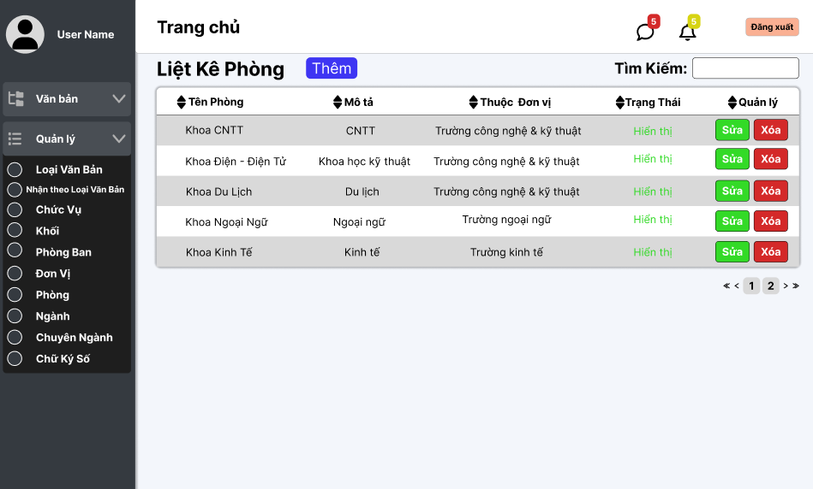

Test Case ID | Mô tả | Quy trình | Điều kiện tiên quyết | Kết quả mong đợi | Kết quả thực tế | Kết quả |  |  |  |  |  | Chú thích
 |  |  |  |  |  | Vòng 1 |  |  | Vòng 2
 |  |  |  |  |  | Trạng thái | Ngày kiểm tra | Người kiểm tra | Trạng thái | Ngày kiểm tra | Người kiểm tra
GUI_SHOW Quản lý phòng
GUI - QLP01 | [Tin nhắn, Thống báo] IconButton |  |  | - Text: Black - Status: Enable | - Text: Black - Status: Enable | Passed | 14/11/2024 | Lộc
GUI - QLP02 | [Đăng xuất] Button |  |  | - Text: Black - Status: Enable | - Text: Black - Status: Enable | Passed | 14/11/2024 | Lộc
GUI - QLP03 | [Thêm] Button |  |  | - Text: Black - Status: Enable | - Text: Black - Status: Enable | Passed | 14/11/2024 | Lộc
GUI - QLP04 | [Tìm kiếm] SearchBar |  |  | - Text: Black - Status: Enable | - Text: Black - Status: Enable | Passed | 14/11/2024 | Lộc
GUI - QLP05 | [Tên phòng, Mô tả, Thuộc đơn vị, Trạng Thái, Quản lý] Data Table |  |  | - Text: Black - Status: Enable | - Text: Black - Status: Enable | Passed | 14/11/2024 | Lộc
GUI - QLP06 | [Sửa] Button |  |  | - Text: Black - Status: Enable | - Text: Black - Status: Enable | Passed | 14/11/2024 | Lộc
GUI - QLP07 | [Xoá] Button |  |  | - Text: Black - Status: Enable | - Text: Black - Status: Enable | Passed | 14/11/2024 | Lộc
GUI - QLP08 | [Next] Button |  |  | - Text: Black - Status: Enable | - Text: Black - Status: Enable | Passed | 14/11/2024 | Lộc
GUI - QLP09 | [Previous] Button |  |  | - Text: Black - Status: Enable | - Text: Black - Status: Enable | Passed | 14/11/2024 | Lộc
FUNCTION_SHOW Quản lý phòng
FUNC-QLP01 | Xác thực trang đang hiển thị | 1. Truy cập vào trang web | Đăng nhập thành công vào hệ thống | Hiển thị trang chủ gồm có: - Trường "Liệt kê phòng" - Button "Thêm" - Trường Tìm kiếm - SearchBox "Tìm kiếm" - Button "Sửa" - Button "Xoá" - DataTable "Tên Phòng, Mô tả, Thuộc đơn vị, Trạng Thái, Quản lý" | Hiển thị trang chủ gồm có: - Trường "Liệt kê phòng" - Button "Thêm" - Trường Tìm kiếm - SearchBox "Tìm kiếm" - Button "Sửa" - Button "Xoá" - DataTable "Tên Phòng, Mô tả, Thuộc đơn vị, Trạng Thái, Quản lý" | Passed | 14/11/2024 | Lộc
FUNC-QLP02 | Xem danh sách các phòng của trường thành công | 1. Khởi động trang web. 2. Hiển thị trang chủ. 3. Nhấn vào "Quản lý" 4. Nhấn vào "Phòng" | Đăng nhập thành công vào hệ thống | Hiển thị ra danh sách các phòng của trường | Hiển thị ra danh sách các phòng của trường | Passed | 14/11/2024 | Lộc
FUNC-QLP03 | Xem danh sách các phòng của trường thất bại | 1. Khởi động trang web. 2. Hiển thị trang chủ. 3. Nhấn vào "Quản lý" 4. Nhấn vào "Phòng" | Đăng nhập thành công vào hệ thống | Không hiển thị ra danh sách các phòng | Không hiển thị ra danh sách các phòng | Passed | 14/11/2024 | Lộc | Passed | 2024-11-20 | Lộc
FUNC-QLP04 | Kiểm tra nút Thêm thành công | 1. Khởi động trang web. 2. Hiển thị trang chủ. 3. Nhấn vào "Quản lý" 4. Nhấn vào "Phòng" 5. Nhấn vào "Thêm" | Đăng nhập thành công vào hệ thống | Hiện thị trang thêm phòng | Hiện thị trang thêm phòng | Passed | 14/11/2024 | Lộc
FUNC-QLP05 | Kiểm tra nút Thêm thất bại | 1. Khởi động trang web. 2. Hiển thị trang chủ. 3. Nhấn vào "Quản lý" 4. Nhấn vào "Phòng" 5. Nhấn vào "Thêm" | Đăng nhập thành công vào hệ thống | Không hiển thị ra danh sách các phòng | Không hiển thị ra danh sách các phòng | Passed | 14/11/2024 | Lộc
FUNC-QLP06 | Kiểm tra nút Sửa thành công | 1. Khởi động trang web. 2. Hiển thị trang chủ. 3. Nhấn vào "Quản lý" 4. Nhấn vào "Phòng" 5. Chọn phòng cần sửa 6. Nhấn vào "Sửa" | Đăng nhập thành công vào hệ thống | Hiện thị trang cập nhật phòng | Hiện thị trang cập nhật phòng | Passed | 14/11/2024 | Lộc
FUNC-QLP07 | Kiểm tra nút Sửa thất bại | 1. Khởi động trang web. 2. Hiển thị trang chủ. 3. Nhấn vào "Quản lý" 4. Nhấn vào "Phòng" 5. Chọn phòng cần sửa 6. Nhấn vào "Sửa" | Đăng nhập thành công vào hệ thống | Không hiện thị trang cập nhật phòng | Không hiện thị trang cập nhật phòng | Passed | 14/11/2024 | Lộc
FUNC-QLP08 | Kiểm tra nút Xoá thành công | 1. Khởi động trang web. 2. Hiển thị trang chủ. 3. Nhấn vào "Quản lý" 4. Nhấn vào "Phòng" 5. Chọn phòng cần xoá 6. Nhấn vào "Xóa" | Đăng nhập thành công vào hệ thống | Xóa một phòng trong danh sách phòng. | Xóa một phòng trong danh sách phòng. | Passed | 14/11/2024 | Lộc
FUNC-QLP09 | Kiểm tra nút Xóa thất bại | 1. Khởi động trang web. 2. Hiển thị trang chủ. 3. Nhấn vào "Quản lý" 4. Nhấn vào "Phòng" 5. Chọn phòng cần xoá 6. Nhấn vào "Xóa" | Đăng nhập thành công vào hệ thống | Không xóa được một phòng trong danh sách phòng | Không xóa được một phòng trong danh sách phòng | Passed | 14/11/2024 | Lộc
FUNC-QLP10 | Kiểm tra tìm kiếm theo tên chuyên ngành thành công | 1. Khởi động trang web. 2. Hiển thị trang chủ. 3. Nhấn vào "Quản lý" 4. Nhấn vào "Phòng" 5. Nhập vào ô Tìm kiếm | Đăng nhập thành công vào hệ thống | Hiển thị danh sách có từ khóa cần tìm | Hiển thị danh sách có từ khóa cần tìm | Passed | 14/11/2024 | Lộc
FUNC-QLP11 | Kiểm tra tìm kiếm theo tên đơn vị thất bại | 1. Khởi động trang web. 2. Hiển thị trang chủ. 3. Nhấn vào "Quản lý" 4. Nhấn vào "Phòng" 5. Nhập vào ô Tìm kiếm | Đăng nhập thành công vào hệ thống | Danh sách phòng không hiển thị các phòng | Danh sách phòng không hiển thị các phòng | Passed | 14/11/2024 | Lộc

Thêm Phòng
Project Name | XÂY DỰNG HỆ THỐNG QUẢN LÝ VÀ KIỂM DUYỆT VĂN BẢN TÍCH HỢP CHỮ KÝ SỐ VỚI THUẬT TOÁN RSA
Module Code | Quản lý ngành
 | Hoàn thành | Lỗi | Chưa kiểm tra | Bị chặn | Tổng lần kiểm tra
Round 1 | 13 | 0 | 0 | 0 | 13
Round 2 | 13 | 0 | 0 | 0 | 13

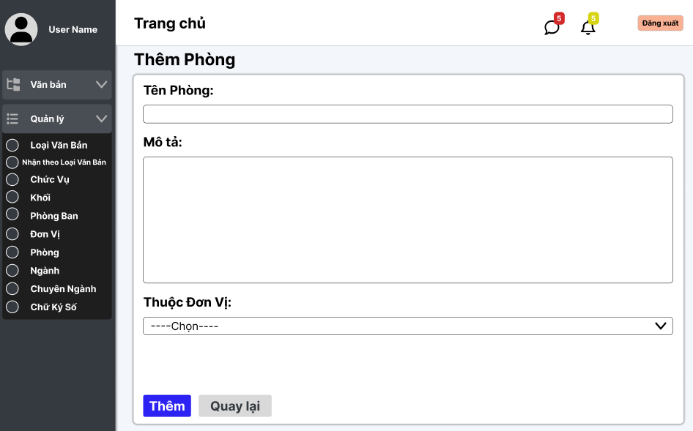

Test Case ID | Mô tả | Quy trình | Điều kiện tiên quyết | Kết quả mong đợi | Kết quả thực tế | Kết quả |  |  |  |  |  | Chú thích
 |  |  |  |  |  | Vòng 1 |  |  | Vòng 2
 |  |  |  |  |  | Trạng thái | Ngày kiểm tra | Người kiểm tra | Trạng thái | Ngày kiểm tra | Người kiểm tra
GUI_SHOW Xem quản lý thêm phòng
GUI-QLTP01 | [Tin nhắn, Thống báo] IconButton |  | Đăng nhập thành công vào hệ thống | - Text: Black - Status: Enable | - Text: Black - Status: Enable | Passed | 14/11/2024 | Lộc | Passed
GUI-QLTP02 | [Tên phòng] textbox |  | Đăng nhập thành công vào hệ thống | -Label : black -Status : enable | -Label : black -Status : enable | Passed | 14/11/2024 | Lộc | Passed
GUI-QLTP03 | [Mô tả] textbox |  | Đăng nhập thành công vào hệ thống | -Label : black -Status : enable | -Label : black -Status : enable | Passed | 14/11/2024 | Lộc | Passed
GUI-QLTP04 | [Thêm] Button |  | Đăng nhập thành công vào hệ thống | -Text color : light -Status : enable -Background : primary | -Text color : light -Status : enable -Background : primary | Passed | 14/11/2024 | Lộc | Passed
GUI-QLTP05 | [Thuộc đơn vị] Dropdown list |  | Đăng nhập thành công vào hệ thống | -Text color : light -Status : enable -Background : primary | -Text color : light -Status : enable -Background : primary | Passed | 14/11/2024 | Lộc | Passed
GUI-QLTP06 | [Quay lại] Button |  | Đăng nhập thành công vào hệ thống | -Text color : black -Status : enable -Background : secondary | -Text color : black -Status : enable -Background : secondary | Passed | 14/11/2024 | Lộc | Passed
FUNCTION_SHOW thêm phòng
FUNC-QLTP01 | Xác thực trang đang hiển thị | 1. Truy cập vào trang web | Đăng nhập thành công vào hệ thống | Hiển thị trang Thêm ngành có: - Trường "Tên Phòng" - Trường "Mô tả" - Trường "Thuộc đơn vị " - Button "Thêm" - Button "Quay lại" | Hiển thị trang Thêm ngành có: - Trường "Tên Phòng" - Trường "Mô tả" - Trường "Thuộc đơn vị " - Button "Thêm" - Button "Quay lại" | Passed | 14/11/2024 | Lộc | Passed
FUNC-QLTP02 | Để trống tất cả các trường dữ liệu | 1. Khởi động trang web. 2. Vào trang thêm khối 3.Không nhập các trường dữ liệu. 4. Nhấn vào "Thêm" | Đăng nhập thành công vào hệ thống | Hệ thống thông báo :" Vui lòng nhập tên phòng/ mô tả " | Hệ thống thông báo :" Vui lòng nhập tên phòng/ mô tả " | Passed | 14/11/2024 | Lộc | Passed
FUNC-QLTP03 | Để trống trường "tên phòng" | 1. Khởi động trang web. 2. Vào trang thêm phòng 3.Không nhập trường "tên phòng". 4. Nhấn vào "Thêm" | Đăng nhập thành công vào hệ thống | Hệ thống thông báo :" Vui lòng nhập tên phòng" | Hệ thống thông báo :" Vui lòng nhập tên phòng" | Passed | 14/11/2024 | Lộc | Passed
FUNC-QLTP04 | Để trống trường "mô tả" | 1. Khởi động trang web. 2. Vào trang thêm phòng 3.Không nhập trường "mô tả". 4. Nhấn vào "Thêm" | Đăng nhập thành công vào hệ thống | Hệ thống thông báo :" Vui lòng nhập mô tả" | Hệ thống thông báo :" Vui lòng nhập mô tả" | Passed | 14/11/2024 | Lộc | Passed
FUNC-QLTP05 | Để trống trường "Thuộc đơn vị " | 1. Khởi động trang web. 2. Vào trang thêm phòng 3.Không nhập trường "Thuộc đơn vị ". 4. Nhấn vào "Thêm" | Đăng nhập thành công vào hệ thống | Hệ thống thông báo :" Vui lòng nhập thuộc đơn vị " | Hệ thống thông báo :" Vui lòng nhập thuộc đơn vị " | Passed | 14/11/2024 | Lộc | Passed
FUNC-QLTP06 | Kiểm tra nút "thêm" thành công | 1. Khởi động trang web. 2. Vào trang thêm phòng 3.Nhập các trường dữ liệu. 4. Nhấn vào "Thêm" | Đăng nhập thành công vào hệ thống | Chuyển trang sang danh sách các phòng có dữ liệu mới thêm | Chuyển trang sang danh sách các phòng có dữ liệu mới thêm | Passed | 14/11/2024 | Lộc | Passed
FUNC-QLTP07 | Kiểm tra nút "quay lại" thành công | 1. Khởi động trang web. 2. Vào trang thêm phòng 3. Nhấn vào "Quay lại" | Đăng nhập thành công vào hệ thống | Chuyển trang về trang danh sách các phòng | Chuyển trang về trang danh sách các phòng | Passed | 14/11/2024 | Lộc | Passed

Cập nhật Phòng
Project Name | XÂY DỰNG HỆ THỐNG QUẢN LÝ VÀ KIỂM DUYỆT VĂN BẢN TÍCH HỢP CHỮ KÝ SỐ VỚI THUẬT TOÁN RSA
Module Code | Quản lý Phòng
 | Hoàn thành | Lỗi | Chưa kiểm tra | Bị chặn | Tổng lần kiểm tra
Round 1 | 17 | 0 | 0 | 0 | 17
Round 2 | 0 | 0 | 0 | 0 | 0

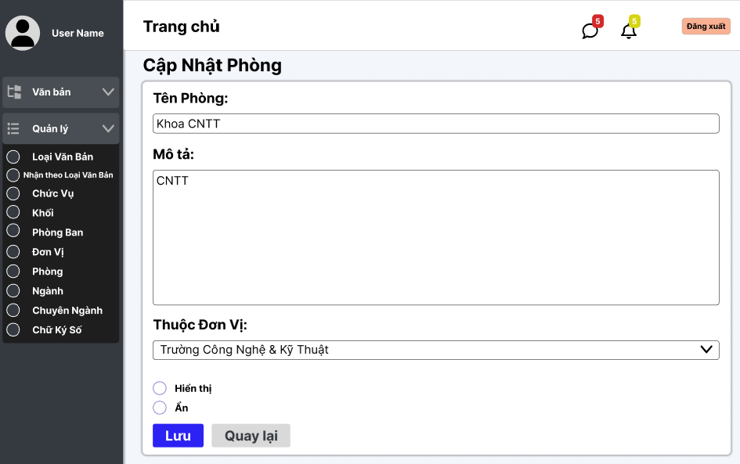

Test Case ID | Mô tả | Quy trình | Điều kiện tiên quyết | Kết quả mong đợi | Kết quả thực tế | Kết quả |  |  |  |  |  | Chú thích
 |  |  |  |  |  | Vòng 1 |  |  | Vòng 2
 |  |  |  |  |  | Trạng thái | Ngày kiểm tra | Người kiểm tra | Trạng thái | Ngày kiểm tra | Người kiểm tra
GUI_SHOW Sửa phòng
GUI - SCP01 | [Tin nhắn, Thống báo] IconButton |  |  | - Text: Black - Status: Enable | - Text: Black - Status: Enable | Passed | 14/11/2024 | Lộc
GUI - SCP02 | [Đăng xuất] Button |  |  | - Text: Black - Status: Enable | - Text: Black - Status: Enable | Passed | 14/11/2024 | Lộc
GUI - SCP03 | [Tên Phòng ] TextBox |  |  | - Text: Black - Status: Enable | - Text: Black - Status: Enable | Passed | 14/11/2024 | Lộc
GUI - SCP04 | [Mô tả] TextBox |  |  | - Text: Black - Status: Enable | - Text: Black - Status: Enable | Passed | 14/11/2024 | Lộc
GUI - SCP05 | [Thuộc đơn vị ] Dropdown list |  |  | - Text: Black - Status: Enable | - Text: Black - Status: Enable | Passed | 14/11/2024 | Lộc
GUI - SCP06 | [Hiển thị, Ẩn] Radio Button |  |  | - Text: Black - Status: Enable | - Text: Black - Status: Enable | Passed | 14/11/2024 | Lộc
GUI - SCP07 | [Lưu] Button |  |  | - Text: Black - Status: Enable | - Text: Black - Status: Enable | Passed | 14/11/2024 | Lộc
GUI - SCP08 | [Quay lại] Button |  |  | - Text: Black - Status: Enable | - Text: Black - Status: Enable | Passed | 14/11/2024 | Lộc
FUNCTION_SHOW Sửa phòng
FUNC-SP01 | Xác thực trang đang hiển thị | 1. Truy cập vào trang web | Đăng nhập thành công vào hệ thống | Hiển thị trang chủ gồm có: - Trường "Tên Phòng" - Trường "Mô Tả" - Dropdown List "Thuộc đơn vị " - Button "Lưu" - Button "Quay lại" - RadioButton "Hiển thị, Ẩn" | Hiển thị trang chủ gồm có: - Trường "Tên Phòng" - Trường "Mô Tả" - Dropdown List "Thuộc đơn vị " - Button "Lưu" - Button "Quay lại" - RadioButton "Hiển thị, Ẩn" | Passed | 14/11/2024 | Lộc
FUNC-SP02 | Để trống "Tên Phòng" | 1. Khởi động trang web. 2. Hiển thị trang chủ. 3. Nhấn vào "Quản lý" 4. Nhấn vào "Tên Phòng" 5. Chọn phòng cần sửa, nhấn vào "Sửa" 6.Để trống trường "Tên Phòng" 7.Nhấn nút "Lưu" | Đăng nhập thành công vào hệ thống | Hệ thống thông báo: "Vui lòng nhập tên phòng" | Hệ thống thông báo: "Vui lòng nhập tên phòng" | Passed | 14/11/2024 | Lộc
FUNC-SP03 | Để trống "Mô Tả" | 1. Khởi động trang web. 2. Hiển thị trang chủ. 3. Nhấn vào "Quản lý" 4. Nhấn vào "Tên Phòng" 5. Chọn phòng cần sửa, nhấn vào "Sửa" 6.Để trống trường "Mô tả " 7.Nhấn nút "Lưu" | Đăng nhập thành công vào hệ thống | Hệ thống thông báo: "Vui lòng nhập mô tả" | Hệ thống thông báo: "Vui lòng nhập mô tả" | Passed | 14/11/2024 | Lộc
FUNC-SP04 | Để trống "Thuộc Đơn vị " | 1. Khởi động trang web. 2. Hiển thị trang chủ. 3. Nhấn vào "Quản lý" 4. Nhấn vào "Phòng" 5. Chọn phòng cần sửa, nhấn vào "Sửa" 6.Để trống trường "Thuộc đơn vị" 7.Nhấn nút "Lưu" | Đăng nhập thành công vào hệ thống | Hệ thống thông báo: "Vui lòng chọn Thuộc đơn vị" | Hệ thống thông báo: "Vui lòng chọn Thuộc đơn vị" | Passed | 14/11/2024 | Lộc
FUNC-SP05 | Kiểm tra nút "Lưu" thành công | 1. Khởi động trang web. 2. Hiển thị trang chủ. 3. Nhấn vào "Quản lý" 4. Nhấn vào "Phòng" 5. Chọn phòng cần sửa, nhấn vào "Sửa" 6. Nhập tất cả các trường 7. Nhấn nút "Lưu" | Đăng nhập thành công vào hệ thống | Chuyển trang sang danh sách các phòng có dữ liệu mới đã sửa | Chuyển trang sang danh sách các phòng có dữ liệu mới đã sửa | Passed | 14/11/2024 | Lộc
FUNC-SP06 | Kiểm tra nút "Lưu" không thành công | 1. Khởi động trang web. 2. Hiển thị trang chủ. 3. Nhấn vào "Quản lý" 4. Nhấn vào "Phòng" 5. Chọn phòng cần sửa, nhấn vào "Sửa" 6. Nhập tất cả các trường 7. Nhấn nút "Lưu" | Đăng nhập thành công vào hệ thống | Vẫn ở trên trang "Sửa phòng". | Vẫn ở trên trang "Sửa phòng". | Passed | 14/11/2024 | Lộc
FUNC-SP07 | Kiểm tra nút "Quay lại" thành công | 1. Khởi động trang web. 2. Hiển thị trang chủ. 3. Nhấn vào "Quản lý" 4. Nhấn vào "Phòng" 5. Chọn phòng cần sửa nhấn vào "Sửa" 6. Nhấn vào "Quay lại" | Đăng nhập thành công vào hệ thống | Chuyển về trang danh sách các phòng | Chuyển về trang danh sách các phòng | Passed | 14/11/2024 | Lộc
FUNC-SP08 | Kiểm tra nút "Quay lại" không thành công | 1. Khởi động trang web. 2. Hiển thị trang chủ. 3. Nhấn vào "Quản lý" 4. Nhấn vào "Phòng" 5. Chọn phòng cần sửa nhấn vào "Sửa" 6. Nhấn vào "Quay lại" | Đăng nhập thành công vào hệ thống | Không trở về trang danh sách phòng. | Không trở về trang danh sách phòng. | Passed | 14/11/2024 | Lộc
FUNC-SP09 | Không chọn hiển thị hoặc ẩn | 1. Khởi động trang web. 2. Hiển thị trang chủ. 3. Nhấn vào "Quản lý" 4. Nhấn vào "Phòng" 5. Chọn phòng cần sửa, nhấn vào "Sửa" 6. Không chọn hiển thị hoặc ẩn. 7. Nhấn vào Lưu | Đăng nhập thành công vào hệ thống | Hệ thống thông báo: "Vui lòng chọn hiển thị hoặc ẩn" | Hệ thống thông báo: "Vui lòng chọn hiển thị hoặc ẩn" | Passed | 14/11/2024 | Lộc

Danh sách phòng ban
Project Name | XÂY DỰNG HỆ THỐNG QUẢN LÝ VÀ KIỂM DUYỆT VĂN BẢN TÍCH HỢP CHỮ KÝ SỐ VỚI THUẬT TOÁN RSA
Module Code | Quản lý phòng ban
 | Hoàn thành | Lỗi | Chưa kiểm tra | Bị chặn | Tổng lần kiểm tra
Round 1 | 20 | 0 | 0 | 0 | 20
Round 2 | 20 | 0 | 0 | 0 | 20
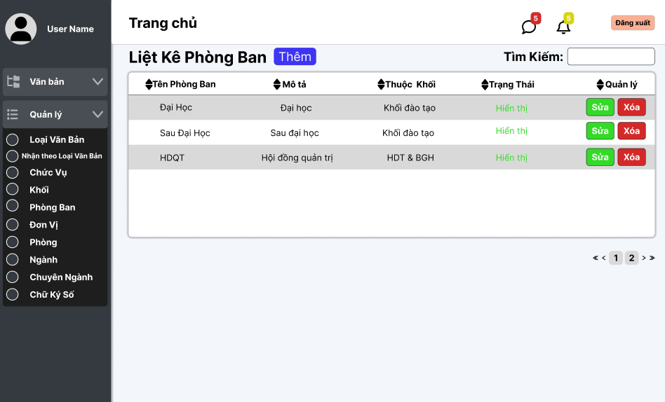

Test Case ID | Mô tả | Quy trình | Điều kiện tiên quyết | Kết quả mong đợi | Kết quả thực tế | Kết quả |  |  |  |  |  | Chú thích
 |  |  |  |  |  | Vòng 1 |  |  | Vòng 2
 |  |  |  |  |  | Trạng thái | Ngày kiểm tra | Người kiểm tra | Trạng thái | Ngày kiểm tra | Người kiểm tra
GUI_SHOW Quản lý phòng ban
GUI - QLP01 | [Tin nhắn, Thống báo] IconButton |  |  | - Text: Black - Status: Enable | - Text: Black - Status: Enable | Passed | 14/11/2024 | Lộc
GUI - QLP02 | [Đăng xuất] Button |  |  | - Text: Black - Status: Enable | - Text: Black - Status: Enable | Passed | 14/11/2024 | Lộc
GUI - QLP03 | [Thêm] Button |  |  | - Text: Black - Status: Enable | - Text: Black - Status: Enable | Passed | 14/11/2024 | Lộc
GUI - QLP04 | [Tìm kiếm] SearchBar |  |  | - Text: Black - Status: Enable | - Text: Black - Status: Enable | Passed | 14/11/2024 | Lộc
GUI - QLP05 | [Tên phòng ban, Mô tả, Thuộc khối, Trạng Thái, Quản lý] Data Table |  |  | - Text: Black - Status: Enable | - Text: Black - Status: Enable | Passed | 14/11/2024 | Lộc
GUI - QLP06 | [Sửa] Button |  |  | - Text: Black - Status: Enable | - Text: Black - Status: Enable | Passed | 14/11/2024 | Lộc
GUI - QLP07 | [Xoá] Button |  |  | - Text: Black - Status: Enable | - Text: Black - Status: Enable | Passed | 14/11/2024 | Lộc
GUI - QLP08 | [Next] Button |  |  | - Text: Black - Status: Enable | - Text: Black - Status: Enable | Passed | 14/11/2024 | Lộc
GUI - QLP09 | [Previous] Button |  |  | - Text: Black - Status: Enable | - Text: Black - Status: Enable | Passed | 14/11/2024 | Lộc
FUNCTION_SHOW Quản lý phòng ban
FUNC-QLPB01 | Xác thực trang đang hiển thị | 1. Truy cập vào trang web | Đăng nhập thành công vào hệ thống | Hiển thị trang chủ gồm có: - Trường "Liệt kê phòng ban" - Button "Thêm" - Trường Tìm kiếm - SearchBox "Tìm kiếm" - Button "Sửa" - Button "Xoá" - DataTable "Tên Phòng, Mô tả, Thuộc khối, Trạng Thái, Quản lý" | Hiển thị trang chủ gồm có: - Trường "Liệt kê phòng ban" - Button "Thêm" - Trường Tìm kiếm - SearchBox "Tìm kiếm" - Button "Sửa" - Button "Xoá" - DataTable "Tên Phòng, Mô tả, Thuộc khối, Trạng Thái, Quản lý" | Passed | 14/11/2024 | Lộc
FUNC-QLPB02 | Xem danh sách các phòng ban của trường thành công | 1. Khởi động trang web. 2. Hiển thị trang chủ. 3. Nhấn vào "Quản lý" 4. Nhấn vào "Phòng ban" | Đăng nhập thành công vào hệ thống | Hiển thị ra danh sách các phòng ban của trường | Hiển thị ra danh sách các phòng ban của trường | Passed | 14/11/2024 | Lộc
FUNC-QLPB03 | Xem danh sách các phòng ban của trường thất bại | 1. Khởi động trang web. 2. Hiển thị trang chủ. 3. Nhấn vào "Quản lý" 4. Nhấn vào "Phòng ban " | Đăng nhập thành công vào hệ thống | Không hiển thị ra danh sách các phòng ban | Không hiển thị ra danh sách các phòng ban | Passed | 14/11/2024 | Lộc | Passed | 2024-11-20 | Lộc
FUNC-QLPB04 | Kiểm tra nút Thêm thành công | 1. Khởi động trang web. 2. Hiển thị trang chủ. 3. Nhấn vào "Quản lý" 4. Nhấn vào "Phòng ban" 5. Nhấn vào "Thêm" | Đăng nhập thành công vào hệ thống | Hiện thị trang thêm phòng ban | Hiện thị trang thêm phòng ban | Passed | 14/11/2024 | Lộc
FUNC-QLPB05 | Kiểm tra nút Thêm thất bại | 1. Khởi động trang web. 2. Hiển thị trang chủ. 3. Nhấn vào "Quản lý" 4. Nhấn vào "Phòng ban" 5. Nhấn vào "Thêm" | Đăng nhập thành công vào hệ thống | Không hiển thị ra danh sách các phòng ban | Không hiển thị ra danh sách các phòng ban | Passed | 14/11/2024 | Lộc
FUNC-QLPB06 | Kiểm tra nút Sửa thành công | 1. Khởi động trang web. 2. Hiển thị trang chủ. 3. Nhấn vào "Quản lý" 4. Nhấn vào "Phòng ban " 5. Chọn phòng cần sửa 6. Nhấn vào "Sửa" | Đăng nhập thành công vào hệ thống | Hiện thị trang cập nhật phòng ban | Hiện thị trang cập nhật phòng ban | Passed | 14/11/2024 | Lộc
FUNC-QLPB07 | Kiểm tra nút Sửa thất bại | 1. Khởi động trang web. 2. Hiển thị trang chủ. 3. Nhấn vào "Quản lý" 4. Nhấn vào "Phòng ban" 5. Chọn phòng cần sửa 6. Nhấn vào "Sửa" | Đăng nhập thành công vào hệ thống | Không hiện thị trang cập nhật phòng ban | Không hiện thị trang cập nhật phòng ban | Passed | 14/11/2024 | Lộc
FUNC-QLPB08 | Kiểm tra nút Xoá thành công | 1. Khởi động trang web. 2. Hiển thị trang chủ. 3. Nhấn vào "Quản lý" 4. Nhấn vào "Phòng ban " 5. Chọn phòng cần xoá 6. Nhấn vào "Xóa" | Đăng nhập thành công vào hệ thống | Xóa một phòng trong danh sách phòng ban . | Xóa một phòng trong danh sách phòng ban . | Passed | 14/11/2024 | Lộc
FUNC-QLPB09 | Kiểm tra nút Xóa thất bại | 1. Khởi động trang web. 2. Hiển thị trang chủ. 3. Nhấn vào "Quản lý" 4. Nhấn vào "Phòng ban" 5. Chọn phòng cần xoá 6. Nhấn vào "Xóa" | Đăng nhập thành công vào hệ thống | Không xóa được một phòng trong danh sách phòng ban | Không xóa được một phòng trong danh sách phòng ban | Passed | 14/11/2024 | Lộc
FUNC-QLPB10 | Kiểm tra tìm kiếm theo tên phòng ban thành công | 1. Khởi động trang web. 2. Hiển thị trang chủ. 3. Nhấn vào "Quản lý" 4. Nhấn vào "Phòng ban " 5. Nhập vào ô Tìm kiếm | Đăng nhập thành công vào hệ thống | Hiển thị danh sách có từ khóa cần tìm | Hiển thị danh sách có từ khóa cần tìm | Passed | 14/11/2024 | Lộc
FUNC-QLPB11 | Kiểm tra tìm kiếm theo tên đơn vị thất bại | 1. Khởi động trang web. 2. Hiển thị trang chủ. 3. Nhấn vào "Quản lý" 4. Nhấn vào "Phòng" 5. Nhập vào ô Tìm kiếm | Đăng nhập thành công vào hệ thống | Danh sách phòng không hiển thị các phòng | Danh sách phòng không hiển thị các phòng | Passed | 14/11/2024 | Lộc

Thêm phòng ban
Project Name | XÂY DỰNG HỆ THỐNG QUẢN LÝ VÀ KIỂM DUYỆT VĂN BẢN TÍCH HỢP CHỮ KÝ SỐ VỚI THUẬT TOÁN RSA
Module Code | Quản lý chuyên ngành
 | Hoàn thành | Lỗi | Chưa kiểm tra | Bị chặn | Tổng lần kiểm tra
Round 1 | 16 | 0 | 0 | 0 | 16
Round 2 | 0 | 0 | 0 | 0 | 0

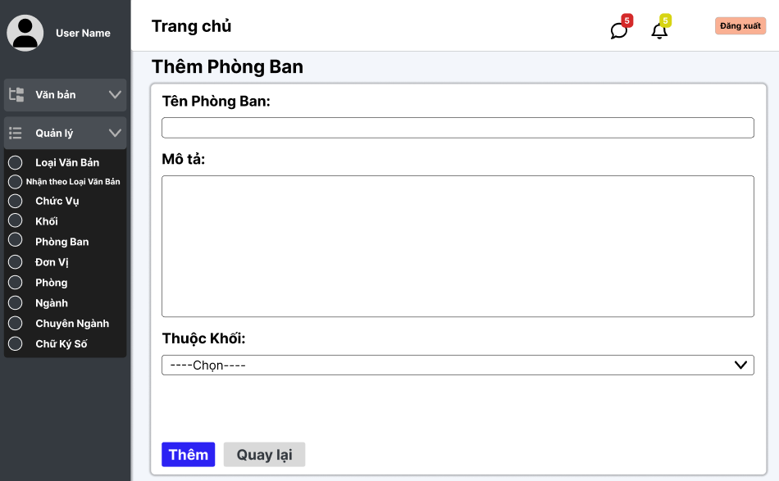

Test Case ID | Mô tả | Quy trình | Điều kiện tiên quyết | Kết quả mong đợi | Kết quả thực tế | Kết quả |  |  |  |  |  | Chú thích
 |  |  |  |  |  | Vòng 1 |  |  | Vòng 2
 |  |  |  |  |  | Trạng thái | Ngày kiểm tra | Người kiểm tra | Trạng thái | Ngày kiểm tra | Người kiểm tra
GUI_SHOW Thêm phòng ban
GUI - TPB01 | [Tin nhắn, Thống báo] IconButton |  |  | - Text: Black - Status: Enable | - Text: Black - Status: Enable | Passed | 14/11/2024 | Lộc
GUI - TPB02 | [Đăng xuất] Button |  |  | - Text: Black - Status: Enable | - Text: Black - Status: Enable | Passed | 14/11/2024 | Lộc
GUI - TPB03 | [Tên phòng ban ] TextBox |  |  | - Text: Black - Status: Enable | - Text: Black - Status: Enable | Passed | 14/11/2024 | Lộc
GUI - TPB04 | [Mô tả] TextBox |  |  | - Text: Black - Status: Enable | - Text: Black - Status: Enable | Passed | 14/11/2024 | Lộc
GUI - TPB05 | [Thuộc khối] Dropdown list |  |  | - Text: Black - Status: Enable | - Text: Black - Status: Enable | Passed | 14/11/2024 | Lộc
GUI - TPB06 | [Thêm] Button |  |  | - Text: Black - Status: Enable | - Text: Black - Status: Enable | Passed | 14/11/2024 | Lộc
GUI - TPB07 | [Quay lại] Button |  |  | - Text: Black - Status: Enable | - Text: Black - Status: Enable | Passed | 14/11/2024 | Lộc
FUNCTION_SHOW Thêm phòng ban
FUNC-TPB01 | Xác thực trang đang hiển thị | 1. Truy cập vào trang web | Đăng nhập thành công vào hệ thống | Hiển thị trang chủ gồm có: - Trường "Tên Phòng Ban " - Trường "Mô Tả" - Dropdown List "Thuộc Khối" - Button "Thêm" - Button "Quay lại" | Hiển thị trang chủ gồm có: - Trường "Tên Phòng Ban " - Trường "Mô Tả" - Dropdown List "Thuộc Khối" - Button "Thêm" - Button "Quay lại" | Passed | 14/11/2024 | Lộc
FUNC-TPB02 | Để trống tất cả các trường dữ liệu | 1. Khởi động trang web. 2. Vào trang Thêm phòng ban 3.Không nhập các trường dữ liệu. 4. Nhấn vào "Thêm" | Đăng nhập thành công vào hệ thống | Hệ thống thông báo: "Vui lòng nhập tên phòng ban / mô tả" và chọn "thuộc khối" | Hệ thống thông báo: "Vui lòng nhập tên phòng ban / mô tả" và chọn "thuộc khối" | Passed | 14/11/2024 | Lộc
FUNC-TPB03 | Để trống "Tên phòng ban " | 1. Khởi động trang web. 2. Vào trang Thêm phòng ban 3.Không nhập trường "Tên phòng ban". 4. Nhấn vào "Thêm" | Đăng nhập thành công vào hệ thống | Hệ thống thông báo: "Vui lòng nhập tên phòng ban " | Hệ thống thông báo: "Vui lòng nhập tên phòng ban " | Passed | 14/11/2024 | Lộc
FUNC-TPB04 | Để trống "Mô Tả" | 1. Khởi động trang web. 2. Vào trang Thêm chuyên ngành 3.Không nhập trường "Mô Tả". 4. Nhấn vào "Thêm" | Đăng nhập thành công vào hệ thống | Hệ thống thông báo: "Vui lòng nhập mô tả" | Hệ thống thông báo: "Vui lòng nhập mô tả" | Passed | 14/11/2024 | Lộc
FUNC-TPB05 | Để trống "Thuộc Khối" | 1. Khởi động trang web. 2. Vào trang Thêm phòng ban 3.Không chọn "Thuộc Khối" 4. Nhấn vào "Thêm" | Đăng nhập thành công vào hệ thống | Hệ thống thông báo: "Vui lòng chọn thuộc khối" | Hệ thống thông báo: "Vui lòng chọn thuộc khối" | Passed | 14/11/2024 | Lộc
FUNC-TPB06 | Kiểm tra nút "Thêm" thành công | 1. Khởi động trang web. 2. Vào trang Thêm phòng ban 3.Nhập các trường dữ liệu. 4. Nhấn vào "Thêm" | Đăng nhập thành công vào hệ thống | Chuyển sang danh sách các phòng ban có dữ liệu mới thêm | Chuyển sang danh sách các phòng ban có dữ liệu mới thêm | Passed | 14/11/2024 | Lộc
FUNC-TPB07 | Kiểm tra nút "Thêm" không thành công | 1. Khởi động trang web. 2. Vào trang Thêm phòng ban 3.Nhập các trường dữ liệu. 4. Nhấn vào "Thêm" | Đăng nhập thành công vào hệ thống | Không chuyển sang danh sách các phòng ban có dữ liệu mới thêm. | Không chuyển sang danh sách các phòng ban có dữ liệu mới thêm. | Passed | 14/11/2024 | Lộc
FUNC-TPB08 | Kiểm tra nút "Quay lại" thành công | 1. Khởi động trang web. 2. Vào trang Thêm phòng ban 3. Nhấn vào "Quay lại" | Đăng nhập thành công vào hệ thống | Chuyển về danh sách các phòng ban | Chuyển về danh sách các phòng ban | Passed | 14/11/2024 | Lộc
FUNC-TPB09 | Kiểm tra nút "Quay lại" thất bại | 1. Khởi động trang web. 2. Vào trang Thêm phòng ban 3. Nhấn vào "Quay lại" | Đăng nhập thành công vào hệ thống | Không thể quay trở lại trang trước. | Không thể quay trở lại trang trước. | Passed | 14/11/2024 | Lộc

Cập nhật Phòng Ban
Project Name | XÂY DỰNG HỆ THỐNG QUẢN LÝ VÀ KIỂM DUYỆT VĂN BẢN TÍCH HỢP CHỮ KÝ SỐ VỚI THUẬT TOÁN RSA
Module Code | Quản lý chuyên ngành
 | Hoàn thành | Lỗi | Chưa kiểm tra | Bị chặn | Tổng lần kiểm tra
Round 1 | 17 | 0 | 0 | 0 | 17
Round 2 | 0 | 0 | 0 | 0 | 0
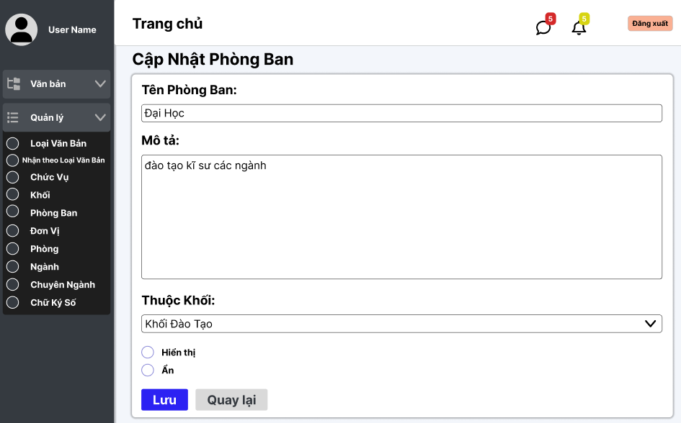

Test Case ID | Mô tả | Quy trình | Điều kiện tiên quyết | Kết quả mong đợi | Kết quả thực tế | Kết quả |  |  |  |  |  | Chú thích
 |  |  |  |  |  | Vòng 1 |  |  | Vòng 2
 |  |  |  |  |  | Trạng thái | Ngày kiểm tra | Người kiểm tra | Trạng thái | Ngày kiểm tra | Người kiểm tra
GUI_SHOW Sửa phòng ban
GUI - SPB01 | [Tin nhắn, Thống báo] IconButton |  |  | - Text: Black - Status: Enable | - Text: Black - Status: Enable | Passed | 14/11/2024 | Lộc
GUI - SPB02 | [Đăng xuất] Button |  |  | - Text: Black - Status: Enable | - Text: Black - Status: Enable | Passed | 14/11/2024 | Lộc
GUI - SPB03 | [Tên Phòng Ban ] TextBox |  |  | - Text: Black - Status: Enable | - Text: Black - Status: Enable | Passed | 14/11/2024 | Lộc
GUI - SPB04 | [Mô tả] TextBox |  |  | - Text: Black - Status: Enable | - Text: Black - Status: Enable | Passed | 14/11/2024 | Lộc
GUI - SPB05 | [Thuộc Khối] Dropdown list |  |  | - Text: Black - Status: Enable | - Text: Black - Status: Enable | Passed | 14/11/2024 | Lộc
GUI - SPB06 | [Hiển thị, Ẩn] Radio Button |  |  | - Text: Black - Status: Enable | - Text: Black - Status: Enable | Passed | 14/11/2024 | Lộc
GUI - SPB07 | [Lưu] Button |  |  | - Text: Black - Status: Enable | - Text: Black - Status: Enable | Passed | 14/11/2024 | Lộc
GUI - SPB08 | [Quay lại] Button |  |  | - Text: Black - Status: Enable | - Text: Black - Status: Enable | Passed | 14/11/2024 | Lộc
FUNCTION_SHOW Sửa Phòng Ban
FUNC-SPB01 | Xác thực trang đang hiển thị | 1. Truy cập vào trang web | Đăng nhập thành công vào hệ thống | Hiển thị trang chủ gồm có: - Trường "Tên Phòng Ban " - Trường "Mô Tả" - Dropdown List "Thuộc khối" - Button "Lưu" - Button "Quay lại" - RadioButton "Hiển thị, Ẩn" | Hiển thị trang chủ gồm có: - Trường "Tên Phòng Ban " - Trường "Mô Tả" - Dropdown List "Thuộc khối" - Button "Lưu" - Button "Quay lại" - RadioButton "Hiển thị, Ẩn" | Passed | 14/11/2024 | Lộc
FUNC-SPB02 | Để trống "Tên Phòng Ban " | 1. Khởi động trang web. 2. Hiển thị trang chủ. 3. Nhấn vào "Quản lý" 4. Nhấn vào "Phòng Ban" 5. Chọn phòng ban cần sửa, nhấn vào "Sửa" 6.Để trống trường "Tên phòng ban " 7.Nhấn nút "Lưu" | Đăng nhập thành công vào hệ thống | Hệ thống thông báo: "Vui lòng nhập tên phòng ban " | Hệ thống thông báo: "Vui lòng nhập tên phòng ban " | Passed | 14/11/2024 | Lộc
FUNC-SPB03 | Để trống "Mô Tả" | 1. Khởi động trang web. 2. Hiển thị trang chủ. 3. Nhấn vào "Quản lý" 4. Nhấn vào "Phòng Ban" 5. Chọn phòng ban cần sửa, nhấn vào "Sửa" 6.Để trống trường "Mô tả " 7.Nhấn nút "Lưu" | Đăng nhập thành công vào hệ thống | Hệ thống thông báo: "Vui lòng nhập mô tả" | Hệ thống thông báo: "Vui lòng nhập mô tả" | Passed | 14/11/2024 | Lộc
FUNC-SPB04 | Để trống "Thuộc Khối" | 1. Khởi động trang web. 2. Hiển thị trang chủ. 3. Nhấn vào "Quản lý" 4. Nhấn vào "Phòng Ban" 5. Chọn phòng ban cần sửa, nhấn vào "Sửa" 6.Để trống trường "Thuộc Khối " 7.Nhấn nút "Lưu" | Đăng nhập thành công vào hệ thống | Hệ thống thông báo: "Vui lòng chọn Thuộc Khối" | Hệ thống thông báo: "Vui lòng chọn Thuộc Khối" | Passed | 14/11/2024 | Lộc
FUNC-SPB05 | Kiểm tra nút "Lưu" thành công | 1. Khởi động trang web. 2. Hiển thị trang chủ. 3. Nhấn vào "Quản lý" 4. Nhấn vào "Phòng Ban" 5. Chọn phòng ban cần sửa, nhấn vào "Sửa" 6. Nhập tất cả các trường 7. Nhấn nút "Lưu" | Đăng nhập thành công vào hệ thống | Chuyển trang sang danh sách các phòng ban có dữ liệu mới đã sửa | Chuyển trang sang danh sách các phòng ban có dữ liệu mới đã sửa | Passed | 14/11/2024 | Lộc
FUNC-SPB06 | Kiểm tra nút "Lưu" không thành công | 1. Khởi động trang web. 2. Hiển thị trang chủ. 3. Nhấn vào "Quản lý" 4. Nhấn vào "Phòng Ban" 5. Chọn phòng ban cần sửa, nhấn vào "Sửa" 6. Nhập tất cả các trường 7. Nhấn nút "Lưu" | Đăng nhập thành công vào hệ thống | Vẫn ở trên trang "Sửa phòng ban ". | Vẫn ở trên trang "Sửa phòng ban ". | Passed | 14/11/2024 | Lộc
FUNC-SPB07 | Kiểm tra nút "Quay lại" thành công | 1. Khởi động trang web. 2. Hiển thị trang chủ. 3. Nhấn vào "Quản lý" 4. Nhấn vào "Phòng Ban" 5. Chọn phòng ban cần sửa nhấn vào "Sửa" 6. Nhấn vào "Quay lại" | Đăng nhập thành công vào hệ thống | Chuyển về trang danh sách các phòng ban | Chuyển về trang danh sách các phòng ban | Passed | 14/11/2024 | Lộc
FUNC-SPB08 | Kiểm tra nút "Quay lại" không thành công | 1. Khởi động trang web. 2. Hiển thị trang chủ. 3. Nhấn vào "Quản lý" 4. Nhấn vào "Phòng Ban" 5. Chọn phòng ban cần sửa nhấn vào "Sửa" 6. Nhấn vào "Quay lại" | Đăng nhập thành công vào hệ thống | Không trở về trang danh sách phòng ban . | Không trở về trang danh sách phòng ban . | Passed | 14/11/2024 | Lộc
FUNC-SPB09 | Không chọn hiển thị hoặc ẩn | 1. Khởi động trang web. 2. Hiển thị trang chủ. 3. Nhấn vào "Quản lý" 4. Nhấn vào "Phòng Ban" 5. Chọn phòng ban cần sửa, nhấn vào "Sửa" 6. Không chọn hiển thị hoặc ẩn. 7. Nhấn vào Lưu | Đăng nhập thành công vào hệ thống | Hệ thống thông báo: "Vui lòng chọn hiển thị hoặc ẩn" | Hệ thống thông báo: "Vui lòng chọn hiển thị hoặc ẩn" | Passed | 14/11/2024 | Lộc

Quản lý group
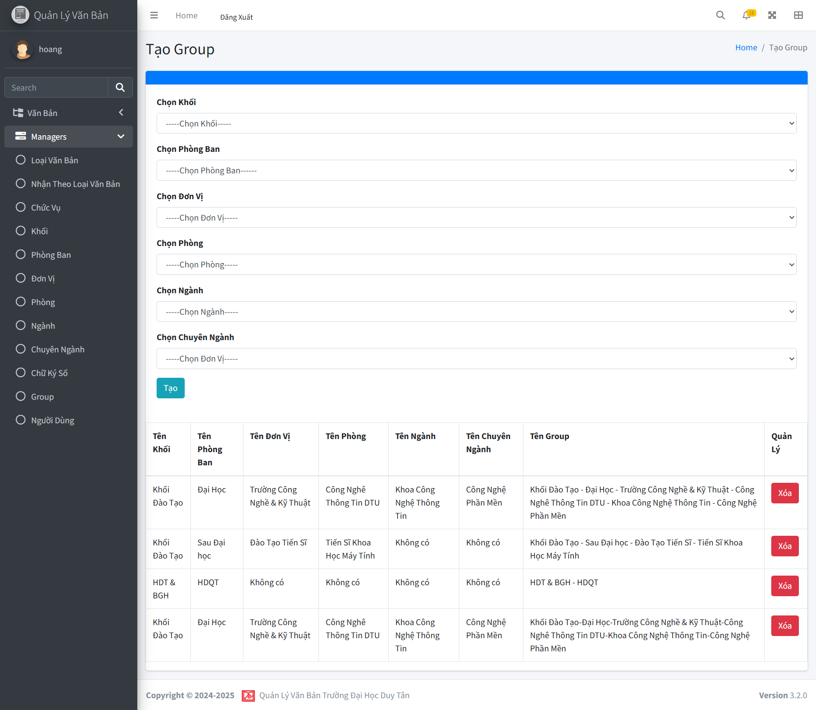
Project Name | XÂY DỰNG HỆ THỐNG QUẢN LÝ VÀ KIỂM DUYỆT VĂN BẢN TÍCH HỢP CHỮ KÝ SỐ VỚI THUẬT TOÁN RSA
Module Code | Quản lý group
 | Hoàn thành | Lỗi | Chưa kiểm tra | Bị chặn | Tổng lần kiểm tra
Round 1 | 12 | 0 | 0 | 0 | 12
Round 2 | 12 | 0 | 0 | 0 | 12

Test Case ID | Mô tả | Quy trình | Điều kiện tiên quyết | Kết quả mong đợi | Kết quả thực tế | Kết quả |  |  |  |  |  | Chú thích
 |  |  |  |  |  | Vòng 1 |  |  | Vòng 2
 |  |  |  |  |  | Trạng thái | Ngày kiểm tra | Người kiểm tra | Trạng thái | Ngày kiểm tra | Người kiểm tra
GUI_SHOW Tạo group
GUI-QLG01 | Kiểm tra menu "Quản Lý Group" |  |  | Menu tồn tại, Label: "Quản Lý Group"; trạng thái Enable | Menu tồn tại, Label: "Quản Lý Group"; trạng thái Enable | Passed | 2024-11-14 | Hoàng | Passed | 2024-11-17
GUI-QLG02 | [Thêm] Button |  |  | Text: White; trạng thái Enable | Text: White; trạng thái Enable | Passed | 2024-11-14 | Hoàng | Passed | 2024-11-17
GUI-QLG03 | [Tên Group] Column |  |  | Hiển thị đầy đủ dữ liệu trong cột Tên Group, không bị lỗi hiển thị | Hiển thị đầy đủ dữ liệu trong cột Tên Group, không bị lỗi hiển thị | Passed | 2024-11-14 | Hoàng | Passed | 2024-11-17
GUI-QLG04 | [Mô tả] Column |  |  | Hiển thị đầy đủ dữ liệu trong cột Mô tả, không bị lỗi hiển thị | Hiển thị đầy đủ dữ liệu trong cột Mô tả, không bị lỗi hiển thị | Passed | 2024-11-14 | Hoàng | Passed | 2024-11-17
GUI-QLG05 | [Trạng thái] Dropdown trong danh sách |  |  | Hiển thị đúng trạng thái (Hiển thị/Ẩn) cho từng Group | Hiển thị đúng trạng thái (Hiển thị/Ẩn) cho từng Group | Passed | 2024-11-14 | Hoàng | Passed | 2024-11-17
GUI-QLG06 | [Xóa] Button |  |  | Icon: White; trạng thái Enable | Icon: White; trạng thái Enable | Passed | 2024-11-14 | Hoàng | Passed | 2024-11-17
GUI-QLG07 | Kiểm tra lỗi khi không chọn các trường bắt buộc |  |  | Bỏ trống một trường dropdown và click "Tạo" | Bỏ trống một trường dropdown và click "Tạo" | Passed | 2024-11-14 | Hoàng | Passed | 2024-11-17
Test Case ID | Mô tả | Quy trình | Điều kiện tiên quyết | Kết quả mong đợi | Kết quả thực tế | Kết quả |  |  |  |  |  | Chú thích
 |  |  |  |  |  | Vòng 1 |  |  | Vòng 2
 |  |  |  |  |  | Trạng thái | Ngày kiểm tra | Người kiểm tra | Trạng thái | Ngày kiểm tra | Người kiểm tra
FUNCTION_SHOW Tạo group
FUNC-TG01 | Thêm Group mới với thông tin hợp lệ | Nhập thông tin Group và nhấn "Thêm". | Người dùng đã đăng nhập hệ thống và có quyền truy cập quản lý group | Hiển thị thông báo "Thêm thành công" và Group được thêm vào danh sách. | Thêm thành công và hiển thị thông báo đúng. | Passed | 2024-11-14 | Hoàng | Passed | 2024-11-17
FUNC-TG02 | Xác thực lỗi khi không chọn trường bắt buộc | Bỏ trống một hoặc nhiều dropdown bắt buộc, click "Tạo" | Người dùng đã đăng nhập hệ thống và có quyền truy cập quản lý group | Hiển thị thông báo yêu cầu chọn đầy đủ các trường bắt buộc | Hiển thị thông báo yêu cầu chọn đầy đủ các trường bắt buộc | Passed | 2024-11-14 | Hoàng | Passed | 2024-11-17
FUNC-TG03 | Xác thực chức năng "Quay lại" | Click vào nút "Quay lại" | Người dùng đã đăng nhập hệ thống và có quyền truy cập quản lý group | Chuyển về màn hình trước mà không tạo group mới | Chuyển về màn hình trước mà không tạo group mới | Passed | 2024-11-14 | Hoàng | Passed | 2024-11-17
FUNC-TG04 | Xác thực dữ liệu từ các dropdown | Chọn các giá trị từ dropdown | Người dùng đã đăng nhập hệ thống và có quyền truy cập quản lý group | Dữ liệu từ các dropdown chính xác và đồng nhất với cơ sở dữ liệu | Dữ liệu từ các dropdown chính xác và đồng nhất với cơ sở dữ liệu | Passed | 2024-11-14 | Hoàng | Passed | 2024-11-17
FUNC-TG05 | Xóa Group | Chọn Group và nhấn nút "Xóa". | Người dùng đã đăng nhập hệ thống và có quyền truy cập quản lý group | Hiển thị thông báo xác nhận, sau khi xác nhận, Group bị xóa khỏi danh sách. | Xóa thành công và hiển thị đúng thông báo. | Passed | 2024-11-14 | Hoàng | Passed | 2024-11-17

